全体サマリ
20250615_0615vs海星2nd

デバイスID | 選手名 | ポジション | 計測開始（JST） | 計測終了（JST） | 計測時間 (hh:mm:ss) | 走行距離(m) | %HIR | ハイスピード 距離(m) | スプリント回数 (24.00km/h) | スプリント回数 (20.00km/h) | スプリント回数 (18.00km/h) | スプリント 距離(m) (24.00km/h) | スプリント距離(m) (20.00km/h) | スプリント距離(m) (18.00km/h) | ZONE別走行距離（m） |  |  |  |  |  | 1分毎走行距離(m) | 平均速度（km/h） | 今回最高 速度（km/h） | 高強度 エフォート | 加速回数 (3.0m/s^2) | 加速回数 (2.5m/s^2) | 加速回数 (2.0m/s^2) | 加速度max (m/s^2) | 減速回数 (3.0m/s^2) | 減速回数 (2.5m/s^2) | 減速回数 (2.0m/s^2) | 減速度max (m/s^2) | インパクト回数 |  |  |  |  |  | HMLD(m) | HML/min | HMLC | 消費カロリー (速度)
 |  |  |  |  |  |  |  |  |  |  |  |  |  |  | -5.4km/h | 5.4km/h-12.6km/h | 12.6km/h-18.0km/h | 18.0km/h-23.4km/h | 23.4km/h-28.8km/h | 28.8km/h- |  |  |  |  |  |  |  |  |  |  |  |  | 3G-4G | 4G-5G | 5G-6G | 6G-7G | 7G-8G | 8G-
01 | 濱﨑 善 | GK | 2025/06/15 10:00:15 | 2025/06/15 11:51:39 | 1:51:24 | 3,771.14 | 0.47% | 17.79 | 0 | 1 | 2 | 0.00 | 7.09 | 17.79 | 1,700.90 | 1,811.32 | 234.40 | 24.80 | 0.00 | 0.00 | 38.70 | 2.32 | 21.39 | 259 | 6 | 27 | 63 | 3.54 | 2 | 18 | 59 | -3.25 | 261 | 182 | 127 | 68 | 21 | 35 | 50.70 | 0.52 | 50 | 577.8
02 | 音辻 夏輝 | DF | 2025/06/15 10:00:15 | 2025/06/15 11:51:39 | 1:51:24 | 8,733.60 | 5.71% | 498.91 | 3 | 18 | 33 | 36.32 | 279.32 | 498.91 | 1,885.49 | 4,895.37 | 1,443.59 | 443.35 | 65.80 | 0.00 | 89.62 | 5.38 | 26.26 | 316 | 13 | 46 | 165 | 3.71 | 22 | 63 | 170 | -4.41 | 827 | 399 | 164 | 63 | 28 | 23 | 609.90 | 6.26 | 134 | 681.1
03 | 平野 凱 | DF | 2025/06/15 10:00:15 | 2025/06/15 11:51:39 | 1:51:24 | 8,790.70 | 7.59% | 667.35 | 2 | 22 | 47 | 20.60 | 321.65 | 667.35 | 1,725.51 | 4,585.88 | 1,780.76 | 648.45 | 50.11 | 0.00 | 90.21 | 5.41 | 25.13 | 246 | 9 | 39 | 113 | 3.42 | 22 | 62 | 171 | -4.38 | 809 | 339 | 119 | 50 | 23 | 21 | 792.14 | 8.13 | 160 | 761.0
04 | 西村 優斗 | DF | 2025/06/15 10:00:15 | 2025/06/15 11:51:39 | 1:51:23 | 9,095.10 | 4.34% | 394.27 | 4 | 15 | 25 | 44.61 | 202.91 | 394.27 | 2,194.08 | 4,695.92 | 1,774.62 | 375.21 | 55.27 | 0.00 | 93.33 | 5.60 | 25.59 | 488 | 8 | 34 | 147 | 3.61 | 10 | 51 | 148 | -3.88 | 878 | 505 | 240 | 112 | 53 | 61 | 508.00 | 5.21 | 122 | 762.9
05 | 片山 諒也 | DF | 2025/06/15 10:00:15 | 2025/06/15 11:51:39 | 1:51:24 | 8,336.34 | 4.40% | 366.92 | 2 | 13 | 25 | 28.17 | 186.63 | 366.92 | 2,242.20 | 4,371.49 | 1,334.97 | 328.91 | 58.77 | 0.00 | 85.54 | 5.13 | 26.13 | 207 | 10 | 37 | 114 | 3.54 | 11 | 38 | 109 | -4.07 | 603 | 239 | 106 | 48 | 15 | 15 | 448.42 | 4.60 | 106 | 725.3
06 | 福吉 爽生 | MF | 2025/06/15 10:00:15 | 2025/06/15 10:48:23 | 0:48:08 | 4,961.05 | 7.57% | 375.61 | 2 | 10 | 26 | 44.55 | 187.99 | 375.61 | 1,099.08 | 2,347.29 | 1,112.21 | 337.76 | 64.72 | 0.00 | 103.07 | 6.18 | 26.07 | 290 | 8 | 24 | 79 | 3.52 | 11 | 29 | 68 | -3.97 | 430 | 278 | 142 | 62 | 31 | 34 | 458.96 | 9.54 | 81 | 416.2
07 | 吉田 悠月 | FW | 2025/06/15 10:00:15 | 2025/06/15 11:32:00 | 1:31:45 | 8,739.79 | 10.47% | 915.45 | 12 | 36 | 48 | 217.77 | 634.54 | 915.45 | 1,550.99 | 4,569.38 | 1,669.71 | 667.16 | 262.00 | 21.12 | 94.18 | 6.74 | 29.43 | 652 | 17 | 61 | 178 | 3.95 | 37 | 68 | 168 | -4.33 | 955 | 589 | 298 | 134 | 67 | 87 | 1,079.69 | 11.63 | 168 | 676.1
08 | 山口 惺也 | FW | 2025/06/15 10:00:15 | 2025/06/15 11:51:39 | 1:51:24 | 10,172.20 | 9.58% | 975.00 | 7 | 32 | 51 | 151.86 | 564.04 | 975.00 | 2,120.60 | 4,745.70 | 2,290.51 | 808.30 | 207.09 | 0.00 | 104.38 | 6.26 | 28.05 | 968 | 12 | 47 | 155 | 4.04 | 27 | 72 | 207 | -4.38 | 984 | 845 | 487 | 223 | 124 | 88 | 1,122.65 | 11.52 | 170 | 821.9
09 | 大川 琉稀 | MF | 2025/06/15 10:00:15 | 2025/06/15 11:51:39 | 1:51:24 | 11,057.49 | 5.47% | 605.20 | 2 | 19 | 39 | 16.53 | 321.69 | 605.20 | 1,953.74 | 6,076.98 | 2,379.34 | 584.65 | 62.78 | 0.00 | 113.47 | 6.81 | 25.27 | 865 | 17 | 65 | 182 | 3.78 | 24 | 61 | 192 | -4.17 | 1,188 | 794 | 467 | 190 | 91 | 74 | 778.94 | 7.99 | 168 | 801.5
10 | 林田 一護 | MF | 2025/06/15 10:00:15 | 2025/06/15 11:51:39 | 1:51:24 | 10,805.09 | 4.77% | 515.80 | 1 | 14 | 43 | 22.74 | 187.67 | 515.80 | 1,807.19 | 5,625.31 | 2,797.66 | 548.31 | 26.61 | 0.00 | 110.88 | 6.65 | 25.91 | 1,422 | 15 | 95 | 254 | 4.10 | 34 | 93 | 253 | -4.76 | 1,237 | 1,098 | 696 | 331 | 170 | 175 | 727.75 | 7.47 | 243 | 840.2
11 | 深堀 龍 | FW | 2025/06/15 10:00:15 | 2025/06/15 10:48:23 | 0:48:08 | 4,740.91 | 6.25% | 296.21 | 2 | 9 | 17 | 35.82 | 176.28 | 296.21 | 1,038.42 | 2,353.74 | 1,030.65 | 267.34 | 50.75 | 0.00 | 98.50 | 5.91 | 27.43 | 407 | 13 | 30 | 87 | 3.77 | 16 | 42 | 113 | -4.86 | 439 | 303 | 172 | 95 | 52 | 57 | 386.00 | 8.02 | 94 | 371.9
12 | 大津 寛太 | FW | 2025/06/15 11:02:20 | 2025/06/15 11:51:39 | 0:49:19 | 5,382.14 | 13.52% | 727.88 | 6 | 29 | 39 | 105.87 | 480.46 | 727.88 | 820.53 | 2,688.58 | 1,124.22 | 597.00 | 151.82 | 0.00 | 109.13 | 6.55 | 27.49 | 193 | 6 | 33 | 99 | 3.49 | 23 | 64 | 125 | -4.42 | 410 | 186 | 73 | 47 | 22 | 16 | 855.24 | 17.34 | 125 | 382.0
13 | 山口 颯愛 | MF | 2025/06/15 11:02:20 | 2025/06/15 11:51:39 | 0:49:19 | 5,160.23 | 0.72% | 37.33 | 0 | 0 | 5 | 0.00 | 0.00 | 37.33 | 1,082.10 | 2,817.70 | 1,199.73 | 60.70 | 0.00 | 0.00 | 104.63 | 6.28 | 20.34 | 520 | 6 | 17 | 64 | 3.55 | 4 | 24 | 87 | -3.96 | 516 | 398 | 258 | 119 | 60 | 73 | 92.69 | 1.88 | 55 | 412.3
14 | 中村 莉士 | MF | 2025/06/15 11:32:00 | 2025/06/15 11:51:39 | 0:19:38 | 1,869.56 | 11.97% | 223.70 | 2 | 9 | 13 | 19.82 | 120.75 | 223.70 | 382.88 | 812.29 | 434.47 | 212.00 | 27.93 | 0.00 | 95.14 | 5.71 | 26.15 | 206 | 8 | 20 | 44 | 3.31 | 7 | 23 | 43 | -4.39 | 148 | 133 | 91 | 48 | 20 | 30 | 281.37 | 14.32 | 61 | 138.6

0615vs海星2nd前半
デバイスID | 選手名 | ポジション | 計測開始（JST） | 計測終了（JST） | 計測時間 (hh:mm:ss) | 走行距離(m) | %HIR | ハイスピード 距離(m) | スプリント回数 (24.00km/h) | スプリント回数 (20.00km/h) | スプリント回数 (18.00km/h) | スプリント 距離(m) (24.00km/h) | スプリント距離(m) (20.00km/h) | スプリント距離(m) (18.00km/h) | ZONE別走行距離（m） |  |  |  |  |  | 1分毎走行距離(m) | 平均速度（km/h） | 今回最高 速度（km/h） | 高強度 エフォート | 加速回数 (3.0m/s^2) | 加速回数 (2.5m/s^2) | 加速回数 (2.0m/s^2) | 加速度max (m/s^2) | 減速回数 (3.0m/s^2) | 減速回数 (2.5m/s^2) | 減速回数 (2.0m/s^2) | 減速度max (m/s^2) | インパクト回数 |  |  |  |  |  | HMLD(m) | HML/min | HMLC | 消費カロリー (速度)
 |  |  |  |  |  |  |  |  |  |  |  |  |  |  | -5.4km/h | 5.4km/h-12.6km/h | 12.6km/h-18.0km/h | 18.0km/h-23.4km/h | 23.4km/h-28.8km/h | 28.8km/h- |  |  |  |  |  |  |  |  |  |  |  |  | 3G-4G | 4G-5G | 5G-6G | 6G-7G | 7G-8G | 8G-
...
0615vs海星2nd後半
05 | 片山 諒也 | DF | 2025/06/15 11:02:20 | 2025/06/15 11:51:39 | 0:49:19 | 4,272.07 | 3.66% | 156.53 | 2 | 5 | 11
07 | 吉田 悠月 | FW | 2025/06/15 11:02:20 | 2025/06/15 11:32:00 | 0:29:40 | 3,301.70 | 9.37% | 309.32 | 4 | 11 | 18
08 | 山口 惺也 | FW | 2025/06/15 11:02:20 | 2025/06/15 11:51:39 | 0:49:19 | 5,159.24 | 10.41% | 537.05 | 5 | 16 | 26
09 | 大川 琉稀 | MF | 2025/06/15 11:02:20 | 2025/06/15 11:51:39 | 0:49:19 | 5,682.72 | 4.89% | 277.94 | 1 | 11 | 19
10 | 林田 一護 | MF | 2025/06/15 11:02:20 | 2025/06/15 11:51:39 | 0:49:19 | 5,496.18 | 4.46% | 244.94 | 0 | 8 | 20
12 | 大津 寛太 | FW | 2025/06/15 11:02:20 | 2025/06/15 11:51:39 | 0:49:19 | 5,382.14 | 13.52% | 727.88 | 6 | 29 | 39
13 | 山口 颯愛 | MF | 2025/06/15 11:02:20 | 2025/06/15 11:51:39 | 0:49:19 | 5,160.23 | 0.72% | 37.33 | 0 | 0 | 5
14 | 中村 莉士 | MF | 2025/06/15 11:32:00 | 2025/06/15 11:51:39 | 0:19:39 | 1,869.56 | 11.97% | 223.70 | 2 | 9 | 13

0615vs海星2nd前半 平均ポジション |  |  |  |  | 0615vs海星2nd後半 平均ポジション
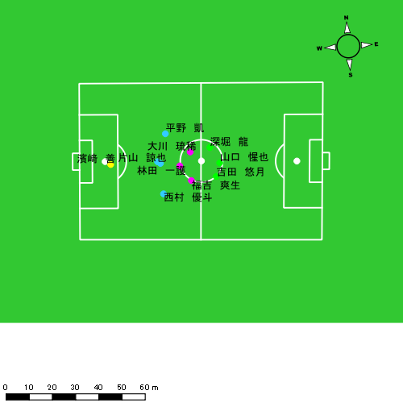 |  |  |  |  | 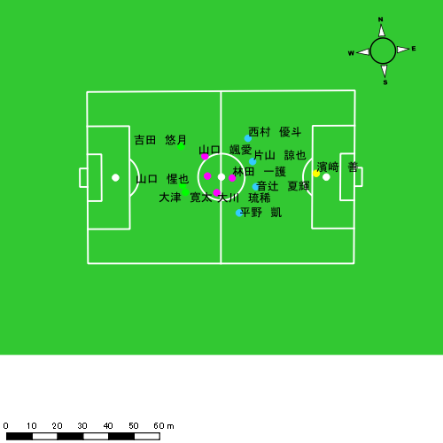

スプリント回数とハイスピード距離、加減速回数について
スプリント回数1…24.00km/hを超えた回数
スプリント回数2…20.00km/hを超えた回数
スプリント回数3…18.00km/hを超えた回数
ハイスピード距離…18.00km/hを超えた状態での移動距離
加減速回数…加速度が3.0m/s^2を超えて加速または減速した回数
加減速回数2…加速度が2.5m/s^2を超えて加速または減速した回数
加減速回数3…加速度が2.0m/s^2を超えて加速または減速した回数
前後バランス…プラス～前傾姿勢, マイナス～後傾姿勢
...

全体走行グラフ
速度ゾーングラフ

 | -5.4km/h | 5.4km/h-12.6km/h | 12.6km/h-18.0km/h | 18.0km/h-23.4km/h | 23.4km/h-28.8km/h | 28.8km/h-
濱﨑 善 | 1,700.90 | 1,811.32 | 234.40 | 24.80 | 0.00 | 0.00
音辻 夏輝 | 1,885.49 | 4,895.37 | 1,443.59 | 443.35 | 65.80 | 0.00
平野 凱 | 1,725.51 | 4,585.88 | 1,780.76 | 648.45 | 50.11 | 0.00
西村 優斗 | 2,194.08 | 4,695.92 | 1,774.62 | 375.21 | 55.27 | 0.00
片山 諒也 | 2,242.20 | 4,371.49 | 1,334.97 | 328.91 | 58.77 | 0.00
福吉 爽生 | 1,099.08 | 2,347.29 | 1,112.21 | 337.76 | 64.72 | 0.00
吉田 悠月 | 1,550.99 | 4,569.38 | 1,669.71 | 667.16 | 262.00 | 21.12
山口 惺也 | 2,120.60 | 4,745.70 | 2,290.51 | 808.30 | 207.09 | 0.00
大川 琉稀 | 1,953.74 | 6,076.98 | 2,379.34 | 584.65 | 62.78 | 0.00
林田 一護 | 1,807.19 | 5,625.31 | 2,797.66 | 548.31 | 26.61 | 0.00
深堀 龍 | 1,038.42 | 2,353.74 | 1,030.65 | 267.34 | 50.75 | 0.00
大津 寛太 | 820.53 | 2,688.58 | 1,124.22 | 597.00 | 151.82 | 0.00
山口 颯愛 | 1,082.10 | 2,817.70 | 1,199.73 | 60.70 | 0.00 | 0.00
中村 莉士 | 382.88 | 812.29 | 434.47 | 212.00 | 27.93 | 0.00

速度ゾーン（時間割合, セッション別）
速度ゾーン（時間割合詳細）
 | ZONE1 | ZONE2 | ZONE3 | ZONE4 | ZONE5 | ZONE6
0615vs海星2nd前半 | 56.42% | 34.33% | 7.46% | 1.56% | 0.23% | 0.00% | 0615vs海星2nd前半 0 - 15 | 51.98% | 36.76% | 9.06% | 1.92% | 0.26% | 0.01%
0615vs海星2nd後半 | 54.97% | 34.88% | 8.17% | 1.72% | 0.25% | 0.00% | 15 - 30 | 65.32% | 28.74% | 4.96% | 0.89% | 0.08% | 0.00%
 |  |  |  |  |  |  | 30 - 45 | 53.25% | 36.66% | 7.99% | 1.75% | 0.35% | 0.00%
 |  |  |  |  |  |  | 45 - | 50.15% | 38.30% | 9.26% | 2.07% | 0.23% | 0.00%
 |  |  |  |  |  |  | 0615vs海星2nd後半 0 - 15 | 51.44% | 37.49% | 9.22% | 1.56% | 0.27% | 0.01%
 |  |  |  |  |  |  | 15 - 30 | 56.22% | 34.54% | 7.33% | 1.69% | 0.23% | 0.00%
 |  |  |  |  |  |  | 30 - 45 | 57.33% | 32.47% | 7.98% | 1.97% | 0.25% | 0.00%
 |  |  |  |  |  |  | 45 - | 54.70% | 35.39% | 8.17% | 1.48% | 0.26% | 0.00%

合計 / 走行距離
平均 / 走行距離
0615vs海星2nd前半 0 - 15 | 17192.81 | 838.13 | 1449.29 | 1752.06 | 1767.11 | 1193.87 | 0.00 | 58.48 | 134.97 | 185.01 | 6.38% | 0.00% | 4.01% | 7.68% | 10.36% | 104.20 | 55.88 | 96.62 | 116.80 | 117.81 | 7.24 | 0.00 | 3.90 | 9.00 | 12.33 | 7 | 0 | 0 | 0.66666666667 | 1.6666666667 | 154.43 | 0.00 | 0.00 | 10.31 | 41.17
15 - 30 | 12318.69 | 533.54 | 1032.99 | 1296.19 | 1254.88 | 510.13 | 0.00 | 46.14 | 60.54 | 47.99 | 3.93% | 0.00% | 4.40% | 4.73% | 3.82% | 74.66 | 35.57 | 68.87 | 86.41 | 83.66 | 3.09 | 0.00 | 3.08 | 4.04 | 3.20 | 3 | 0 | 0 | 0.33333333333 | 0.66666666667 | 40.81 | 0.00 | 0.00 | 5.22 | 8.38
30 - 45 | 16533.34 | 609.97 | 1414.57 | 1771.34 | 1650.37 | 1153.28 | 0.00 | 87.25 | 100.65 | 167.44 | 6.45% | 0.00% | 6.06% | 5.71% | 9.86% | 100.20 | 40.66 | 94.30 | 118.09 | 110.02 | 6.99 | 0.00 | 5.82 | 6.71 | 11.16 | 7 | 0 | 0.5 | 0.33333333333 | 1.3333333333 | 123.40 | 0.00 | 6.21 | 9.63 | 23.23
45 - | 3735.88 | 99.20 | 320.64 | 394.05 | 390.66 | 263.90 | 0.00 | 9.91 | 28.43 | 46.33 | 6.19% | 0.00% | 2.96% | 7.09% | 11.68% | 108.39 | 31.66 | 102.33 | 125.76 | 124.68 | 7.66 | 0.00 | 3.16 | 9.07 | 14.78 | 1 | 0 | 0 | 0 | 0.33333333333 | 21.55 | 0.00 | 0.00 | 0.00 | 7.18
0615vs海星2nd後半 0 - 15 | 16613.23 | 427.63 | 1440.62 | 1773.98 | 1700.40 | 992.11 | 0.00 | 66.48 | 58.29 | 183.77 | 5.44% | 0.00% | 4.49% | 3.22% | 10.74% | 100.69 | 28.51 | 96.04 | 118.27 | 113.36 | 6.01 | 0.00 | 4.43 | 3.89 | 12.25 | 9 | 0 | 0.75 | 0.33333333333 | 1.6666666667 | 155.58 | 0.00 | 8.36 | 2.78 | 37.94
15 - 30 | 15447.55 | 633.80 | 1287.55 | 1616.46 | 1604.64 | 1026.31 | 7.29 | 68.27 | 75.52 | 173.85 | 5.75% | 1.15% | 5.33% | 3.47% | 10.89% | 86.03 | 42.25 | 85.84 | 81.42 | 107.03 | 5.72 | 0.49 | 4.55 | 3.80 | 11.58 | 8 | 0 | 0.75 | 0 | 1.6791044776 | 112.82 | 0.00 | 10.95 | 0.00 | 23.17
30 - 45 | 15188.81 | 480.61 | 1369.02 | 1531.56 | 1035.29 | 1223.02 | 10.50 | 117.59 | 79.89 | 140.86 | 7.02% | 2.18% | 8.45% | 5.32% | 9.01% | 84.38 | 32.04 | 91.27 | 102.10 | 69.02 | 6.79 | 0.70 | 7.84 | 5.33 | 9.39 | 7 | 0 | 0.75 | 0.25 | 1 | 96.28 | 0.00 | 6.91 | 3.19 | 18.63
45 - | 4566.69 | 148.25 | 422.78 | 468.04 | 427.58 | 254.80 | 0.00 | 27.72 | 15.31 | 41.34 | 5.31% | 0.00% | 6.54% | 3.19% | 9.72% | 96.17 | 34.34 | 97.94 | 108.43 | 99.05 | 5.37 | 0.00 | 6.42 | 3.55 | 9.58 | 3 | 0 | 0 | 0.25 | 1 | 39.79 | 0.00 | 0.00 | 1.77 | 16.36

合計 / ハイスピード距離
平均 / ハイスピード距離

平均 / %HIR
平均 / %HIR

平均 / １分毎走行距離
平均 / １分毎走行距離

平均 / １分毎ハイスピード距離
平均 / １分毎ハイスピード距離

合計 / スプリント回数
平均 / スプリント回数

合計 / スプリント距離
平均 / スプリント距離

濱﨑 善
...
 | 計測開始（JST） | 計測終了（JST） | ディフェンディング サード | ミドル サード | アタッキング サード |  | ZONE1 (m, hh:mm:ss) |  | ZONE2 (m, hh:mm:ss) |  | ZONE3 (m, hh:mm:ss) |  | ZONE4 (m, hh:mm:ss) |  | ZONE5 (m, hh:mm:ss) |  | ZONE6 (m, hh:mm:ss) |  | 合計
0615vs海星2nd前半 | 2025/06/15 10:00:15 - 2025/06/15 10:15:14 |  | 100.00% | 0.00% | 0.00% | 0615vs海星2nd前半 0 - 15 | 365.40 | 0:11:41 | 432.17 | 0:03:08 | 40.57 | 0:00:10 | 0.00 | 0:00:00 | 0.00 | 0:00:00 | 0.00 | 0:00:00 | 838.13
 | 2025/06/15 10:15:15 - 2025/06/15 10:30:14 |  | 99.57% | 0.43% | 0.00% | 15 - 30 | 254.66 | 0:12:53 | 252.77 | 0:02:01 | 23.24 | 0:00:06 | 2.87 | 0:00:01 | 0.00 | 0:00:00 | 0.00 | 0:00:00 | 533.54
 | 2025/06/15 10:30:15 - 2025/06/15 10:45:14 |  | 100.00% | 0.00% | 0.00% | 30 - 45 | 277.67 | 0:12:36 | 300.25 | 0:02:16 | 32.05 | 0:00:08 | 0.00 | 0:00:00 | 0.00 | 0:00:00 | 0.00 | 0:00:00 | 609.97
 | 2025/06/15 10:45:15 - 2025/06/15 10:48:22 |  | 100.00% | 0.00% | 0.00% | 45 - | 68.73 | 0:02:54 | 30.47 | 0:00:14 | 0.00 | 0:00:00 | 0.00 | 0:00:00 | 0.00 | 0:00:00 | 0.00 | 0:00:00 | 99.20
0615vs海星2nd後半 | 2025/06/15 11:02:20 - 2025/06/15 11:17:19 |  | 99.51% | 0.49% | 0.00% | 0615vs海星2nd後半 0 - 15 | 270.16 | 0:13:46 | 142.73 | 0:01:11 | 15.01 | 0:00:04 | 0.00 | 0:00:00 | 0.00 | 0:00:00 | 0.00 | 0:00:00 | 427.90
 | 2025/06/15 11:17:20 - 2025/06/15 11:32:19 |  | 95.56% | 4.44% | 0.00% | 15 - 30 | 180.65 | 0:11:59 | 380.36 | 0:02:43 | 61.36 | 0:00:16 | 11.43 | 0:00:02 | 0.00 | 0:00:00 | 0.00 | 0:00:00 | 633.80
 | 2025/06/15 11:32:20 - 2025/06/15 11:47:19 |  | 99.05% | 0.95% | 0.00% | 30 - 45 | 208.41 | 0:13:11 | 212.32 | 0:01:35 | 49.38 | 0:00:12 | 10.50 | 0:00:02 | 0.00 | 0:00:00 | 0.00 | 0:00:00 | 480.61
 | 2025/06/15 11:47:20 - 2025/06/15 11:51:38 |  | 100.00% | 0.00% | 0.00% | 45 - | 75.21 | 0:03:48 | 60.25 | 0:00:27 | 12.78 | 0:00:03 | 0.00 | 0:00:00 | 0.00 | 0:00:00 | 0.00 | 0:00:00 | 148.25
 |  |  |  |  |  |  | 1,700.90 | 1:22:48 | 1,811.32 | 0:13:36 | 234.40 | 0:00:58 | 24.80 | 0:00:05 | 0.00 | 0:00:00 | 0.00 | 0:00:00 | 3,771.41

速度ゾーン（時間割合）グラフ
速度ゾーン（時間割合, セッション別）
速度ゾーン（時間割合詳細）
ZONE1 | ZONE2 | ZONE3 | ZONE4 | ZONE5 | ZONE6 | 0615vs海星2nd前半 | 83.23% | 15.92% | 0.83% | 0.02% | 0.00% | 0.00% | 0615vs海星2nd前半 0 - 15 | 77.91% | 20.94% | 1.16% | 0.00% | 0.00% | 0.00%
1:22:48 | 0:13:36 | 0:00:58 | 0:00:05 | 0:00:00 | 0:00:00 | 0615vs海星2nd後半 | 86.68% | 12.02% | 1.16% | 0.14% | 0.00% | 0.00% | 15 - 30 | 85.87% | 13.44% | 0.62% | 0.07% | 0.00% | 0.00%
 |  |  |  |  |  |  |  |  |  |  |  |  | 30 - 45 | 83.98% | 15.13% | 0.89% | 0.00% | 0.00% | 0.00%
 |  |  |  |  |  |  |  |  |  |  |  |  | 45 - | 92.45% | 7.55% | 0.00% | 0.00% | 0.00% | 0.00%
 |  |  |  |  |  |  |  |  |  |  |  |  | 0615vs海星2nd後半 0 - 15 | 91.76% | 7.84% | 0.40% | 0.00% | 0.00% | 0.00%
 |  |  |  |  |  |  |  |  |  |  |  |  | 15 - 30 | 79.93% | 18.07% | 1.76% | 0.24% | 0.00% | 0.00%
 |  |  |  |  |  |  |  |  |  |  |  |  | 30 - 45 | 87.91% | 10.60% | 1.29% | 0.20% | 0.00% | 0.00%
 |  |  |  |  |  |  |  |  |  |  |  |  | 45 - | 88.19% | 10.50% | 1.31% | 0.00% | 0.00% | 0.00%

1分毎走行距離
1分毎ハイスピード距離
速度ゾーングラフ
0615vs海星2nd前半 0 - 15 | 55.875397197 | 0
15 - 30 | 35.569620265 | 0
30 - 45 | 40.664667349 | 0
45 - | 31.660118297 | 0
0615vs海星2nd後半 0 - 15 | 28.508524476 | 0
15 - 30 | 42.253651358 | 0.48620001388
30 - 45 | 32.040908911 | 0.69999918747
45 - | 34.343008695 | 0

0615vs海星2nd前半 平均ポジション
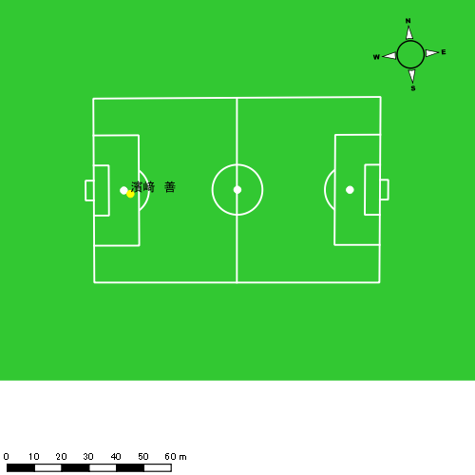
0615vs海星2nd後半 平均ポジション |  |  |  |  | 0615vs海星2nd後半 ハイスピードゾーン |  |  |  |  |  |  | 0615vs海星2nd後半 スプリントゾーン2 |  |  |  |  |  |  | 0615vs海星2nd後半 スプリントゾーン3
少ない 出現率 多い
少ない 出現率 多い
少ない 出現率 多い
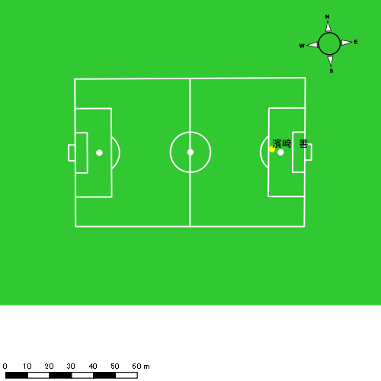 |  |  |  |  | 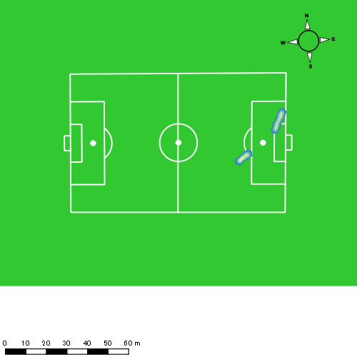 |  |  |  |  |  |  | 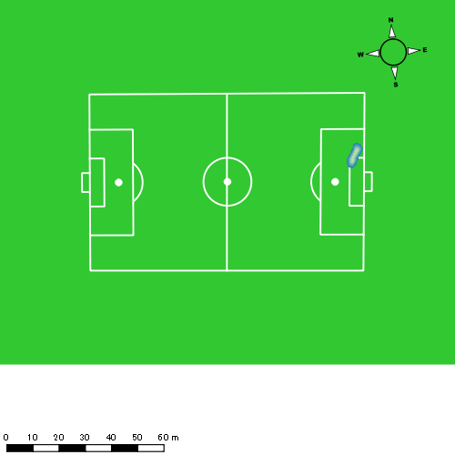

音辻 夏輝
...
 | 計測開始（JST） | 計測終了（JST） | ディフェンディング サード | ミドル サード | アタッキング サード |  | ZONE1 (m, hh:mm:ss) |  | ZONE2 (m, hh:mm:ss) |  | ZONE3 (m, hh:mm:ss) |  | ZONE4 (m, hh:mm:ss) |  | ZONE5 (m, hh:mm:ss) |  | ZONE6 (m, hh:mm:ss) |  | 合計
0615vs海星2nd前半 | 2025/06/15 10:00:15 - 2025/06/15 10:15:14 |  | 53.44% | 46.56% | 0.00% | 0615vs海星2nd前半 0 - 15 | 316.40 | 0:07:39 | 797.17 | 0:05:41 | 339.52 | 0:01:24 | 86.78 | 0:00:15 | 5.22 | 0:00:01 | 0.00 | 0:00:00 | 1,545.09
 | 2025/06/15 10:15:15 - 2025/06/15 10:30:14 |  | 53.80% | 40.53% | 5.67% | 15 - 30 | 299.13 | 0:09:35 | 614.94 | 0:04:32 | 153.18 | 0:00:37 | 80.79 | 0:00:14 | 5.20 | 0:00:01 | 0.00 | 0:00:00 | 1,153.23
 | 2025/06/15 10:30:15 - 2025/06/15 10:45:14 |  | 54.75% | 45.25% | 0.00% | 30 - 45 | 296.14 | 0:08:04 | 793.45 | 0:05:57 | 202.90 | 0:00:50 | 48.63 | 0:00:09 | 0.00 | 0:00:00 | 0.00 | 0:00:00 | 1,341.11
 | 2025/06/15 10:45:15 - 2025/06/15 10:48:22 |  | 54.14% | 45.86% | 0.00% | 45 - | 61.71 | 0:01:33 | 197.75 | 0:01:21 | 48.01 | 0:00:12 | 11.52 | 0:00:02 | 0.00 | 0:00:00 | 0.00 | 0:00:00 | 318.99
0615vs海星2nd後半 | 2025/06/15 11:02:20 - 2025/06/15 11:17:19 |  | 36.00% | 57.67% | 6.33% | 0615vs海星2nd後半 0 - 15 | 261.77 | 0:07:22 | 942.73 | 0:06:32 | 228.86 | 0:00:56 | 43.89 | 0:00:08 | 15.30 | 0:00:02 | 0.00 | 0:00:00 | 1,492.56
 | 2025/06/15 11:17:20 - 2025/06/15 11:32:19 |  | 33.65% | 65.25% | 1.10% | 15 - 30 | 307.62 | 0:09:26 | 632.80 | 0:04:27 | 213.14 | 0:00:53 | 57.61 | 0:00:10 | 23.85 | 0:00:03 | 0.00 | 0:00:00 | 1,235.02
 | 2025/06/15 11:32:20 - 2025/06/15 11:47:19 |  | 64.08% | 33.03% | 2.89% | 30 - 45 | 253.99 | 0:08:53 | 723.35 | 0:04:58 | 203.77 | 0:00:50 | 99.60 | 0:00:18 | 9.57 | 0:00:01 | 0.00 | 0:00:00 | 1,290.29
 | 2025/06/15 11:47:20 - 2025/06/15 11:51:38 |  | 52.69% | 47.31% | 0.00% | 45 - | 88.74 | 0:02:36 | 193.17 | 0:01:27 | 54.21 | 0:00:13 | 14.54 | 0:00:02 | 6.66 | 0:00:01 | 0.00 | 0:00:00 | 357.32
 |  |  |  |  |  |  | 1,885.49 | 0:55:08 | 4,895.37 | 0:34:55 | 1,443.59 | 0:05:55 | 443.35 | 0:01:18 | 65.80 | 0:00:10 | 0.00 | 0:00:00 | 8,733.60

速度ゾーン（時間割合）グラフ
速度ゾーン（時間割合, セッション別）
速度ゾーン（時間割合詳細）
ZONE1 | ZONE2 | ZONE3 | ZONE4 | ZONE5 | ZONE6 | 0615vs海星2nd前半 | 55.79% | 36.40% | 6.34% | 1.41% | 0.06% | 0.00% | 0615vs海星2nd前半 0 - 15 | 50.97% | 37.88% | 9.38% | 1.69% | 0.09% | 0.00%
0:55:08 | 0:34:55 | 0:05:55 | 0:01:18 | 0:00:10 | 0:00:00 | 0615vs海星2nd後半 | 57.36% | 35.28% | 5.81% | 1.28% | 0.27% | 0.00% | 15 - 30 | 63.93% | 30.27% | 4.11% | 1.60% | 0.09% | 0.00%
 |  |  |  |  |  |  |  |  |  |  |  |  | 30 - 45 | 53.82% | 39.64% | 5.53% | 1.00% | 0.00% | 0.00%
 |  |  |  |  |  |  |  |  |  |  |  |  | 45 - | 49.36% | 43.19% | 6.38% | 1.06% | 0.00% | 0.00%
 |  |  |  |  |  |  |  |  |  |  |  |  | 0615vs海星2nd後半 0 - 15 | 49.11% | 43.56% | 6.22% | 0.87% | 0.24% | 0.00%
 |  |  |  |  |  |  |  |  |  |  |  |  | 15 - 30 | 62.93% | 29.71% | 5.87% | 1.11% | 0.38% | 0.00%
 |  |  |  |  |  |  |  |  |  |  |  |  | 30 - 45 | 59.24% | 33.09% | 5.56% | 1.96% | 0.16% | 0.00%
 |  |  |  |  |  |  |  |  |  |  |  |  | 45 - | 60.08% | 33.51% | 5.10% | 0.93% | 0.39% | 0.00%

1分毎走行距離
1分毎ハイスピード距離
速度ゾーングラフ
0615vs海星2nd前半 0 - 15 | 103.00582384 | 5.8499471222
15 - 30 | 76.863886936 | 5.6673252953
30 - 45 | 89.382205406 | 3.2416713166
45 - | 101.63840551 | 3.6767063024
0615vs海星2nd後半 0 - 15 | 99.503741589 | 3.7414905908
15 - 30 | 82.319365826 | 5.4309855066
30 - 45 | 85.995039618 | 7.1483300833
45 - | 82.775710249 | 4.9101637918

少ない 出現率 多い
少ない 出現率 多い
少ない 出現率 多い
0615vs海星2nd前半 平均ポジション |  |  |  |  | 0615vs海星2nd前半 ハイスピードゾーン |  |  |  |  |  |  | 0615vs海星2nd前半 スプリントゾーン2 |  |  |  |  |  |  | 0615vs海星2nd前半 スプリントゾーン3
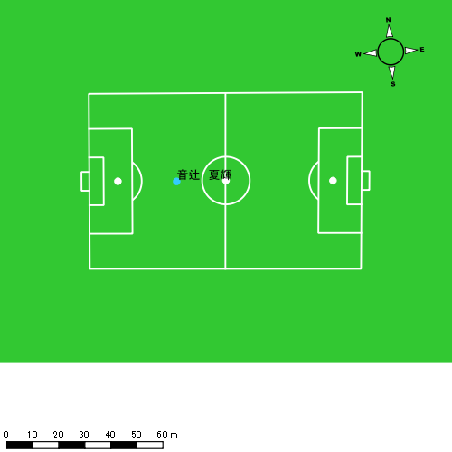 |  |  |  |  | 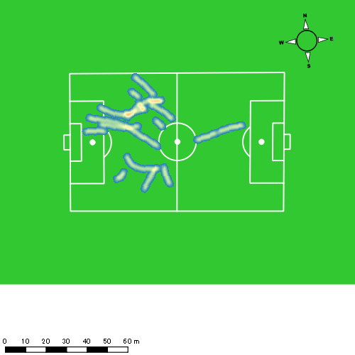 |  |  |  |  |  |  | 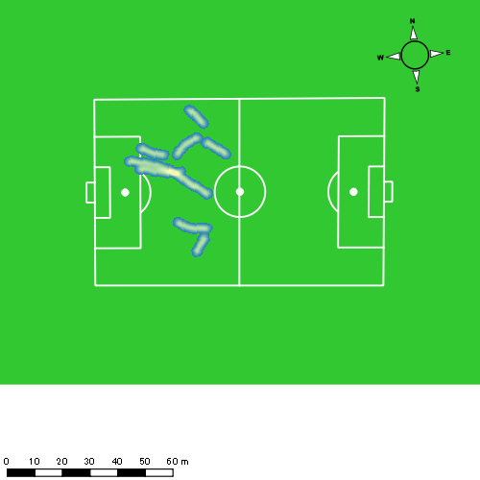
0615vs海星2nd後半 平均ポジション |  |  |  |  | 0615vs海星2nd後半 ハイスピードゾーン |  |  |  |  |  |  | 0615vs海星2nd後半 スプリントゾーン1 |  |  |  |  |  |  | 0615vs海星2nd後半 スプリントゾーン2 | 0615vs海星2nd後半 スプリントゾーン3
少ない 出現率 多い
少ない 出現率 多い
少ない 出現率 多い
少ない 出現率 多い
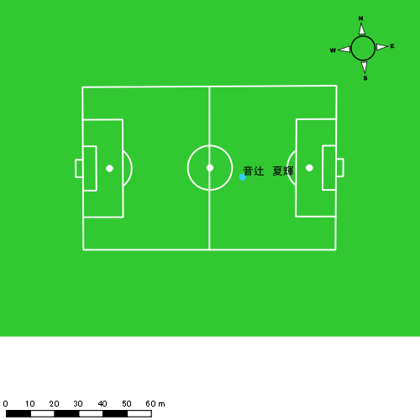 |  |  |  |  | 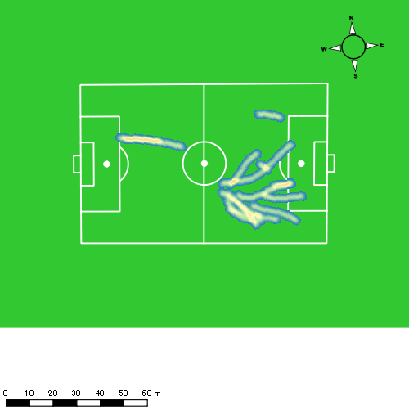 |  |  |  |  |  |  | 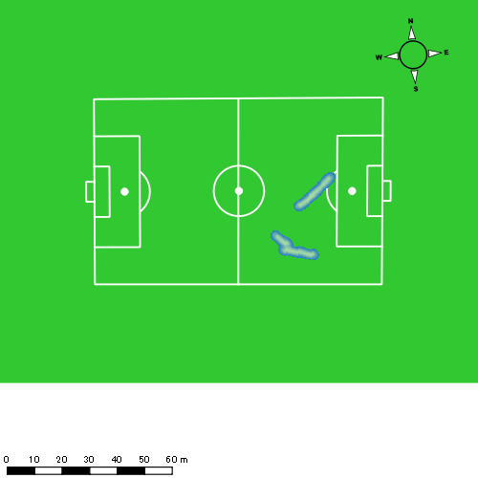 |  |  |  |  |  |  | 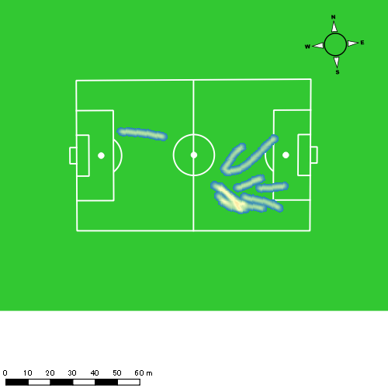

平野 凱
...
 | 計測開始（JST） | 計測終了（JST） | ディフェンディング サード | ミドル サード | アタッキング サード |  | ZONE1 (m, hh:mm:ss) |  | ZONE2 (m, hh:mm:ss) |  | ZONE3 (m, hh:mm:ss) |  | ZONE4 (m, hh:mm:ss) |  | ZONE5 (m, hh:mm:ss) |  | ZONE6 (m, hh:mm:ss) |  | 合計
0615vs海星2nd前半 | 2025/06/15 10:00:15 - 2025/06/15 10:15:14 |  | 48.85% | 51.01% | 0.13% | 0615vs海星2nd前半 0 - 15 | 318.50 | 0:08:48 | 725.87 | 0:05:07 | 215.51 | 0:00:53 | 64.89 | 0:00:12 | 0.00 | 0:00:00 | 0.00 | 0:00:00 | 1,324.78
 | 2025/06/15 10:15:15 - 2025/06/15 10:30:14 |  | 48.07% | 50.11% | 1.82% | 15 - 30 | 237.34 | 0:10:28 | 535.91 | 0:03:50 | 147.63 | 0:00:36 | 31.44 | 0:00:06 | 0.00 | 0:00:00 | 0.00 | 0:00:00 | 952.32
 | 2025/06/15 10:30:15 - 2025/06/15 10:45:14 |  | 40.99% | 50.12% | 8.88% | 30 - 45 | 312.49 | 0:07:51 | 801.21 | 0:05:42 | 259.74 | 0:01:03 | 123.80 | 0:00:22 | 23.37 | 0:00:03 | 0.00 | 0:00:00 | 1,520.60
 | 2025/06/15 10:45:15 - 2025/06/15 10:48:22 |  | 50.04% | 48.60% | 1.36% | 45 - | 67.26 | 0:01:25 | 178.76 | 0:01:14 | 102.49 | 0:00:25 | 21.75 | 0:00:04 | 0.00 | 0:00:00 | 0.00 | 0:00:00 | 370.26
0615vs海星2nd後半 | 2025/06/15 11:02:20 - 2025/06/15 11:17:19 |  | 28.58% | 57.16% | 14.26% | 0615vs海星2nd後半 0 - 15 | 219.78 | 0:07:43 | 753.79 | 0:05:16 | 407.59 | 0:01:39 | 118.01 | 0:00:22 | 0.00 | 0:00:00 | 0.00 | 0:00:00 | 1,499.18
 | 2025/06/15 11:17:20 - 2025/06/15 11:32:19 |  | 30.18% | 66.17% | 3.65% | 15 - 30 | 265.02 | 0:09:12 | 690.93 | 0:04:50 | 193.29 | 0:00:47 | 66.15 | 0:00:12 | 0.00 | 0:00:00 | 0.00 | 0:00:00 | 1,215.38
 | 2025/06/15 11:32:20 - 2025/06/15 11:47:19 |  | 42.21% | 48.50% | 9.29% | 30 - 45 | 234.64 | 0:08:04 | 710.02 | 0:04:54 | 363.40 | 0:01:27 | 172.26 | 0:00:31 | 26.74 | 0:00:04 | 0.00 | 0:00:00 | 1,507.07
 | 2025/06/15 11:47:20 - 2025/06/15 11:51:38 |  | 43.72% | 53.55% | 2.73% | 45 - | 70.48 | 0:02:27 | 189.38 | 0:01:23 | 91.10 | 0:00:21 | 50.15 | 0:00:09 | 0.00 | 0:00:00 | 0.00 | 0:00:00 | 401.10
 |  |  |  |  |  |  | 1,725.51 | 0:55:57 | 4,585.88 | 0:32:15 | 1,780.76 | 0:07:11 | 648.45 | 0:01:56 | 50.11 | 0:00:07 | 0.00 | 0:00:00 | 8,790.70

速度ゾーン（時間割合）グラフ
速度ゾーン（時間割合, セッション別）
速度ゾーン（時間割合詳細）
ZONE1 | ZONE2 | ZONE3 | ZONE4 | ZONE5 | ZONE6 | 0615vs海星2nd前半 | 59.28% | 32.99% | 6.11% | 1.50% | 0.12% | 0.00% | 0615vs海星2nd前半 0 - 15 | 58.68% | 34.10% | 5.91% | 1.31% | 0.00% | 0.00%
0:55:57 | 0:32:15 | 0:07:11 | 0:01:56 | 0:00:07 | 0:00:00 | 0615vs海星2nd後半 | 55.61% | 33.20% | 8.60% | 2.45% | 0.14% | 0.00% | 15 - 30 | 69.82% | 25.53% | 4.00% | 0.64% | 0.00% | 0.00%
 |  |  |  |  |  |  |  |  |  |  |  |  | 30 - 45 | 52.31% | 37.96% | 6.96% | 2.40% | 0.38% | 0.00%
 |  |  |  |  |  |  |  |  |  |  |  |  | 45 - | 45.11% | 39.57% | 13.09% | 2.23% | 0.00% | 0.00%
 |  |  |  |  |  |  |  |  |  |  |  |  | 0615vs海星2nd後半 0 - 15 | 51.44% | 35.09% | 11.04% | 2.42% | 0.00% | 0.00%
 |  |  |  |  |  |  |  |  |  |  |  |  | 15 - 30 | 61.36% | 32.18% | 5.18% | 1.29% | 0.00% | 0.00%
 |  |  |  |  |  |  |  |  |  |  |  |  | 30 - 45 | 53.73% | 32.71% | 9.71% | 3.40% | 0.44% | 0.00%
 |  |  |  |  |  |  |  |  |  |  |  |  | 45 - | 56.60% | 31.89% | 8.19% | 3.32% | 0.00% | 0.00%

1分毎走行距離
1分毎ハイスピード距離
速度ゾーングラフ
0615vs海星2nd前半 0 - 15 | 88.318423084 | 3.9058952067
15 - 30 | 63.488121408 | 1.7450110038
30 - 45 | 101.35793643 | 9.8112232754
45 - | 118.05128244 | 6.0221792429
0615vs海星2nd後半 0 - 15 | 99.945344415 | 7.2838260104
15 - 30 | 81.006938191 | 4.0114446122
30 - 45 | 100.47127946 | 13.131669014
45 - | 92.920017005 | 11.617621996

少ない 出現率 多い
少ない 出現率 多い
少ない 出現率 多い
少ない 出現率 多い
0615vs海星2nd前半 平均ポジション |  |  |  |  | 0615vs海星2nd前半 ハイスピードゾーン |  |  |  |  |  |  | 0615vs海星2nd前半 スプリントゾーン1 |  |  |  |  |  |  | 0615vs海星2nd前半 スプリントゾーン2 | 0615vs海星2nd前半 スプリントゾーン3
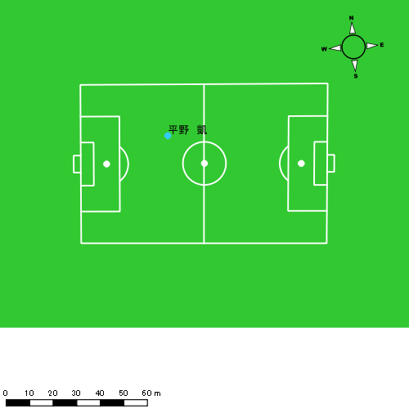 |  |  |  |  | 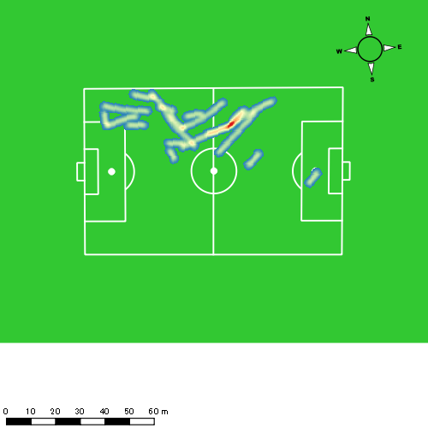 |  |  |  |  |  |  | 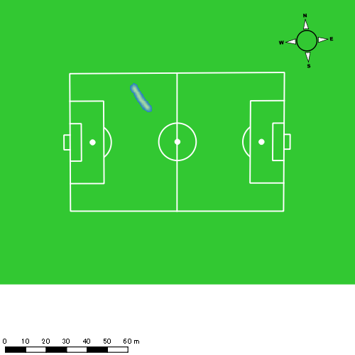 |  |  |  |  |  |  | 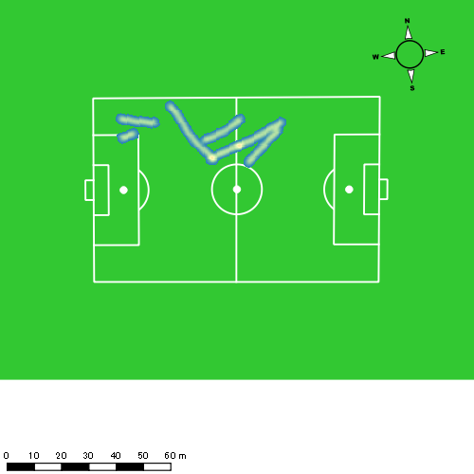
0615vs海星2nd後半 平均ポジション |  |  |  |  | 0615vs海星2nd後半 ハイスピードゾーン |  |  |  |  |  |  | 0615vs海星2nd後半 スプリントゾーン1 |  |  |  |  |  |  | 0615vs海星2nd後半 スプリントゾーン2 | 0615vs海星2nd後半 スプリントゾーン3
少ない 出現率 多い
少ない 出現率 多い
少ない 出現率 多い
少ない 出現率 多い
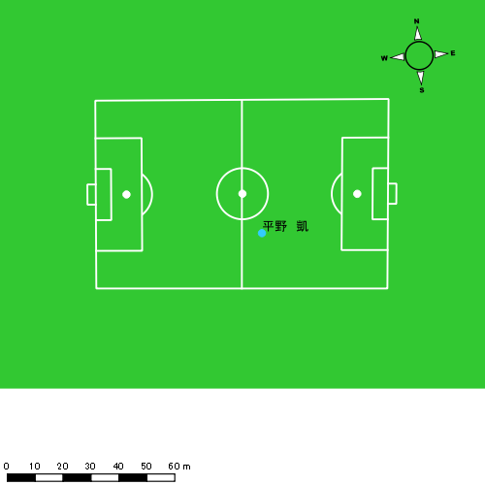 |  |  |  |  | 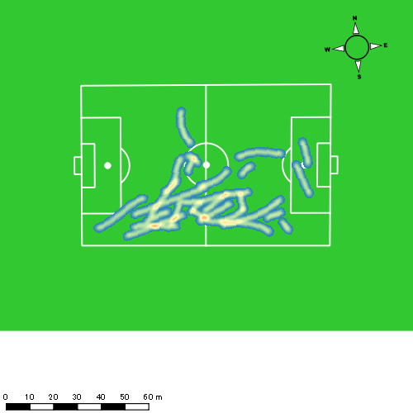 |  |  |  |  |  |  | 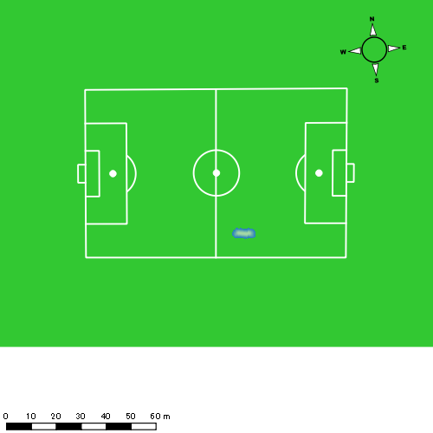 |  |  |  |  |  |  | 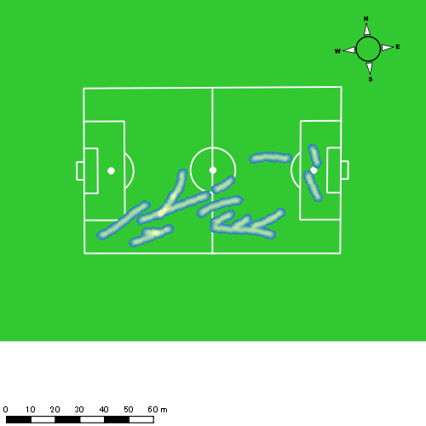

西村 優斗
...
 | 計測開始（JST） | 計測終了（JST） | ディフェンディング サード | ミドル サード | アタッキング サード |  | ZONE1 (m, hh:mm:ss) |  | ZONE2 (m, hh:mm:ss) |  | ZONE3 (m, hh:mm:ss) |  | ZONE4 (m, hh:mm:ss) |  | ZONE5 (m, hh:mm:ss) |  | ZONE6 (m, hh:mm:ss) |  | 合計
0615vs海星2nd前半 | 2025/06/15 10:00:15 - 2025/06/15 10:15:14 |  | 48.29% | 49.83% | 1.88% | 0615vs海星2nd前半 0 - 15 | 342.96 | 0:07:37 | 829.97 | 0:05:56 | 305.54 | 0:01:15 | 59.86 | 0:00:11 | 0.00 | 0:00:00 | 0.00 | 0:00:00 | 1,538.34
 | 2025/06/15 10:15:15 - 2025/06/15 10:30:14 |  | 48.04% | 51.96% | 0.00% | 15 - 30 | 306.49 | 0:10:06 | 572.13 | 0:04:13 | 163.46 | 0:00:40 | 11.54 | 0:00:02 | 0.00 | 0:00:00 | 0.00 | 0:00:00 | 1,053.62
 | 2025/06/15 10:30:15 - 2025/06/15 10:45:14 |  | 50.79% | 49.21% | 0.00% | 30 - 45 | 356.95 | 0:08:36 | 715.67 | 0:05:09 | 274.47 | 0:01:07 | 34.01 | 0:00:06 | 12.33 | 0:00:02 | 0.00 | 0:00:00 | 1,393.43
 | 2025/06/15 10:45:15 - 2025/06/15 10:48:22 |  | 46.34% | 53.66% | 0.00% | 45 - | 99.05 | 0:01:52 | 145.46 | 0:01:03 | 43.51 | 0:00:11 | 9.26 | 0:00:02 | 0.00 | 0:00:00 | 0.00 | 0:00:00 | 297.28
0615vs海星2nd後半 | 2025/06/15 11:02:20 - 2025/06/15 11:17:19 |  | 35.68% | 62.58% | 1.74% | 0615vs海星2nd後半 0 - 15 | 330.17 | 0:07:38 | 817.95 | 0:06:08 | 240.67 | 0:00:59 | 61.82 | 0:00:11 | 29.05 | 0:00:04 | 0.00 | 0:00:00 | 1,479.66
 | 2025/06/15 11:17:20 - 2025/06/15 11:32:19 |  | 26.34% | 68.11% | 5.55% | 15 - 30 | 383.52 | 0:08:42 | 659.26 | 0:04:50 | 312.77 | 0:01:15 | 61.34 | 0:00:11 | 13.89 | 0:00:02 | 0.00 | 0:00:00 | 1,430.78
 | 2025/06/15 11:32:20 - 2025/06/15 11:47:19 |  | 51.14% | 48.30% | 0.57% | 30 - 45 | 288.66 | 0:08:18 | 739.05 | 0:05:21 | 264.80 | 0:01:03 | 96.81 | 0:00:18 | 0.00 | 0:00:00 | 0.00 | 0:00:00 | 1,389.33
 | 2025/06/15 11:47:20 - 2025/06/15 11:51:38 |  | 62.72% | 31.64% | 5.63% | 45 - | 86.27 | 0:01:51 | 216.42 | 0:01:38 | 169.40 | 0:00:42 | 40.56 | 0:00:07 | 0.00 | 0:00:00 | 0.00 | 0:00:00 | 512.65
 |  |  |  |  |  |  | 2,194.08 | 0:54:40 | 4,695.92 | 0:34:18 | 1,774.62 | 0:07:13 | 375.21 | 0:01:08 | 55.27 | 0:00:08 | 0.00 | 0:00:00 | 9,095.10

速度ゾーン（時間割合）グラフ
速度ゾーン（時間割合, セッション別）
速度ゾーン（時間割合詳細）
ZONE1 | ZONE2 | ZONE3 | ZONE4 | ZONE5 | ZONE6 | 0615vs海星2nd前半 | 58.56% | 33.97% | 6.68% | 0.73% | 0.06% | 0.00% | 0615vs海星2nd前半 0 - 15 | 50.83% | 39.56% | 8.38% | 1.22% | 0.00% | 0.00%
0:54:40 | 0:34:18 | 0:07:13 | 0:01:08 | 0:00:08 | 0:00:00 | 0615vs海星2nd後半 | 53.71% | 36.40% | 8.10% | 1.57% | 0.21% | 0.00% | 15 - 30 | 67.29% | 28.07% | 4.40% | 0.24% | 0.00% | 0.00%
 |  |  |  |  |  |  |  |  |  |  |  |  | 30 - 45 | 57.33% | 34.38% | 7.42% | 0.67% | 0.20% | 0.00%
 |  |  |  |  |  |  |  |  |  |  |  |  | 45 - | 59.57% | 33.51% | 5.96% | 0.96% | 0.00% | 0.00%
 |  |  |  |  |  |  |  |  |  |  |  |  | 0615vs海星2nd後半 0 - 15 | 50.89% | 40.87% | 6.60% | 1.18% | 0.47% | 0.00%
 |  |  |  |  |  |  |  |  |  |  |  |  | 15 - 30 | 57.96% | 32.24% | 8.36% | 1.22% | 0.22% | 0.00%
 |  |  |  |  |  |  |  |  |  |  |  |  | 30 - 45 | 55.38% | 35.62% | 7.04% | 1.96% | 0.00% | 0.00%
 |  |  |  |  |  |  |  |  |  |  |  |  | 45 - | 43.01% | 37.99% | 16.14% | 2.86% | 0.00% | 0.00%

1分毎走行距離
1分毎ハイスピード距離
速度ゾーングラフ
0615vs海星2nd前半 0 - 15 | 102.55576164 | 3.655778023
15 - 30 | 70.241642311 | 0.43784455651
30 - 45 | 92.868228095 | 2.8261538966
45 - | 94.636290232 | 2.9566060537
0615vs海星2nd後半 0 - 15 | 98.643964012 | 5.9172243047
15 - 30 | 95.364541664 | 4.4163828166
30 - 45 | 92.603788372 | 5.7769951231
45 - | 118.68294447 | 9.1631599043

少ない 出現率 多い
少ない 出現率 多い
少ない 出現率 多い
少ない 出現率 多い
0615vs海星2nd前半 平均ポジション |  |  |  |  | 0615vs海星2nd前半 ハイスピードゾーン |  |  |  |  |  |  | 0615vs海星2nd前半 スプリントゾーン1 |  |  |  |  |  |  | 0615vs海星2nd前半 スプリントゾーン2 | 0615vs海星2nd前半 スプリントゾーン3
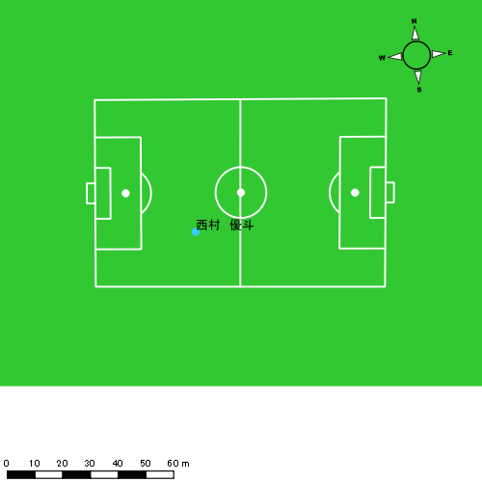 |  |  |  |  | 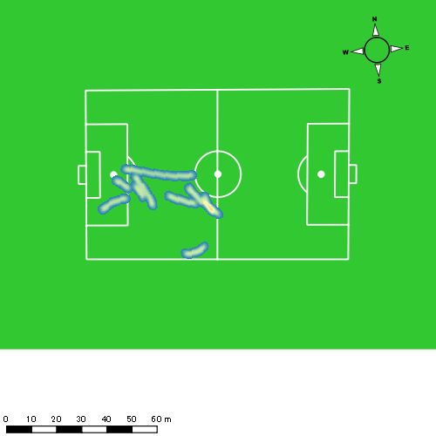 |  |  |  |  |  |  | 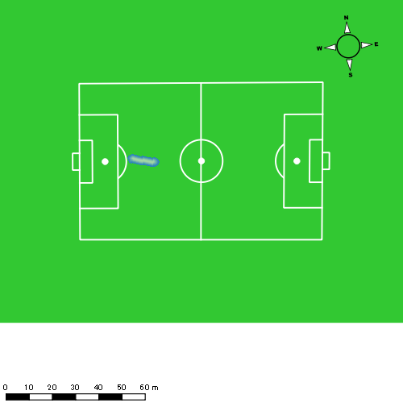 |  |  |  |  |  |  | 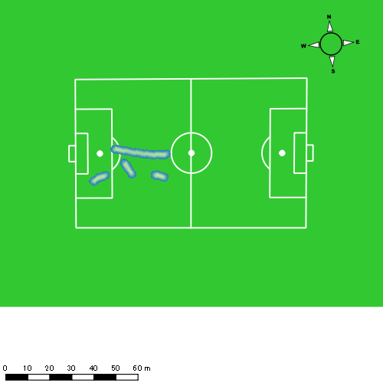
0615vs海星2nd後半 平均ポジション |  |  |  |  | 0615vs海星2nd後半 ハイスピードゾーン |  |  |  |  |  |  | 0615vs海星2nd後半 スプリントゾーン1 |  |  |  |  |  |  | 0615vs海星2nd後半 スプリントゾーン2 | 0615vs海星2nd後半 スプリントゾーン3
少ない 出現率 多い
少ない 出現率 多い
少ない 出現率 多い
少ない 出現率 多い
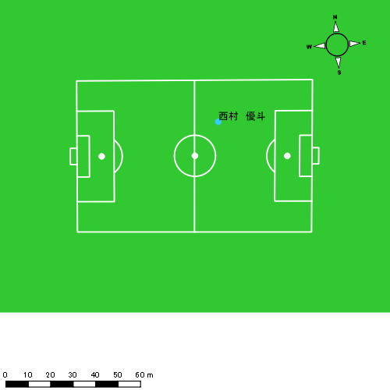 |  |  |  |  | 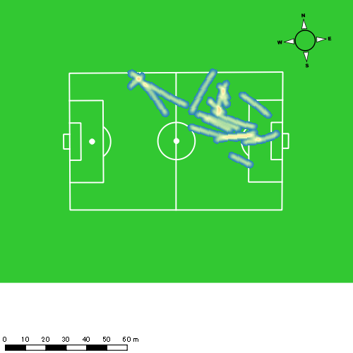 |  |  |  |  |  |  | 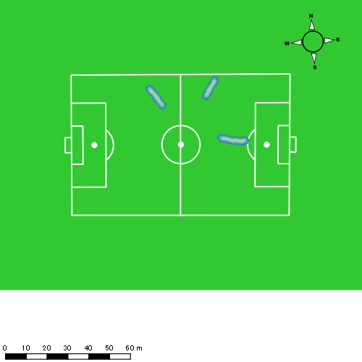 |  |  |  |  |  |  | 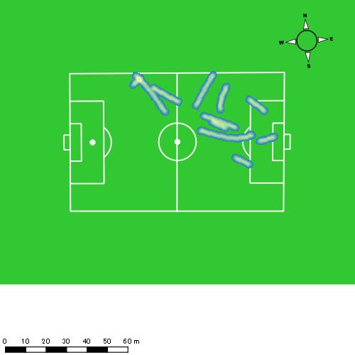

片山 諒也
...
 | 計測開始（JST） | 計測終了（JST） | ディフェンディング サード | ミドル サード | アタッキング サード |  | ZONE1 (m, hh:mm:ss) |  | ZONE2 (m, hh:mm:ss) |  | ZONE3 (m, hh:mm:ss) |  | ZONE4 (m, hh:mm:ss) |  | ZONE5 (m, hh:mm:ss) |  | ZONE6 (m, hh:mm:ss) |  | 合計
0615vs海星2nd前半 | 2025/06/15 10:00:15 - 2025/06/15 10:15:14 |  | 53.09% | 46.91% | 0.00% | 0615vs海星2nd前半 0 - 15 | 382.31 | 0:08:41 | 744.19 | 0:05:16 | 228.83 | 0:00:57 | 29.80 | 0:00:05 | 3.84 | 0:00:01 | 0.00 | 0:00:00 | 1,388.97
 | 2025/06/15 10:15:15 - 2025/06/15 10:30:14 |  | 51.02% | 40.06% | 8.92% | 15 - 30 | 308.55 | 0:10:37 | 480.44 | 0:03:42 | 116.34 | 0:00:28 | 67.72 | 0:00:13 | 0.00 | 0:00:00 | 0.00 | 0:00:00 | 973.05
 | 2025/06/15 10:30:15 - 2025/06/15 10:45:14 |  | 48.46% | 45.66% | 5.88% | 30 - 45 | 358.06 | 0:08:22 | 745.21 | 0:05:34 | 189.19 | 0:00:46 | 88.86 | 0:00:16 | 22.96 | 0:00:03 | 0.00 | 0:00:00 | 1,404.27
 | 2025/06/15 10:45:15 - 2025/06/15 10:48:22 |  | 53.94% | 46.06% | 0.00% | 45 - | 80.84 | 0:01:46 | 162.18 | 0:01:09 | 54.97 | 0:00:14 | 0.00 | 0:00:00 | 0.00 | 0:00:00 | 0.00 | 0:00:00 | 297.98
0615vs海星2nd後半 | 2025/06/15 11:02:20 - 2025/06/15 11:17:19 |  | 35.86% | 58.29% | 5.85% | 0615vs海星2nd後半 0 - 15 | 336.00 | 0:08:33 | 725.86 | 0:05:33 | 213.35 | 0:00:51 | 15.87 | 0:00:03 | 0.00 | 0:00:00 | 0.00 | 0:00:00 | 1,291.07
 | 2025/06/15 11:17:20 - 2025/06/15 11:32:19 |  | 30.51% | 67.90% | 1.59% | 15 - 30 | 368.42 | 0:09:27 | 652.13 | 0:04:36 | 181.94 | 0:00:46 | 51.96 | 0:00:09 | 15.36 | 0:00:02 | 0.00 | 0:00:00 | 1,269.82
 | 2025/06/15 11:32:20 - 2025/06/15 11:47:19 |  | 54.96% | 40.71% | 4.32% | 30 - 45 | 292.98 | 0:08:54 | 667.84 | 0:04:52 | 246.39 | 0:01:00 | 66.80 | 0:00:12 | 16.61 | 0:00:02 | 0.00 | 0:00:00 | 1,290.62
 | 2025/06/15 11:47:20 - 2025/06/15 11:51:38 |  | 54.31% | 45.69% | 0.00% | 45 - | 115.05 | 0:02:26 | 193.64 | 0:01:27 | 103.96 | 0:00:24 | 7.90 | 0:00:02 | 0.00 | 0:00:00 | 0.00 | 0:00:00 | 420.56
 |  |  |  |  |  |  | 2,242.20 | 0:58:45 | 4,371.49 | 0:32:08 | 1,334.97 | 0:05:26 | 328.91 | 0:00:59 | 58.77 | 0:00:09 | 0.00 | 0:00:00 | 8,336.34

速度ゾーン（時間割合）グラフ
速度ゾーン（時間割合, セッション別）
速度ゾーン（時間割合詳細）
ZONE1 | ZONE2 | ZONE3 | ZONE4 | ZONE5 | ZONE6 | 0615vs海星2nd前半 | 61.14% | 32.55% | 5.01% | 1.16% | 0.14% | 0.00% | 0615vs海星2nd前半 0 - 15 | 57.92% | 35.07% | 6.36% | 0.58% | 0.07% | 0.00%
0:58:45 | 0:32:08 | 0:05:26 | 0:00:59 | 0:00:09 | 0:00:00 | 0615vs海星2nd後半 | 59.46% | 33.40% | 6.11% | 0.88% | 0.16% | 0.00% | 15 - 30 | 70.80% | 24.67% | 3.13% | 1.40% | 0.00% | 0.00%
 |  |  |  |  |  |  |  |  |  |  |  |  | 30 - 45 | 55.73% | 37.07% | 5.09% | 1.73% | 0.38% | 0.00%
 |  |  |  |  |  |  |  |  |  |  |  |  | 45 - | 56.17% | 36.60% | 7.23% | 0.00% | 0.00% | 0.00%
 |  |  |  |  |  |  |  |  |  |  |  |  | 0615vs海星2nd後半 0 - 15 | 56.98% | 37.04% | 5.64% | 0.33% | 0.00% | 0.00%
 |  |  |  |  |  |  |  |  |  |  |  |  | 15 - 30 | 62.98% | 30.62% | 5.13% | 1.02% | 0.24% | 0.00%
 |  |  |  |  |  |  |  |  |  |  |  |  | 30 - 45 | 59.29% | 32.44% | 6.64% | 1.36% | 0.27% | 0.00%
 |  |  |  |  |  |  |  |  |  |  |  |  | 45 - | 56.45% | 33.67% | 9.27% | 0.62% | 0.00% | 0.00%

1分毎走行距離
1分毎ハイスピード距離
速度ゾーングラフ
0615vs海星2nd前半 0 - 15 | 92.597783441 | 2.1838414621
15 - 30 | 64.87005975 | 4.4538799363
30 - 45 | 93.609317279 | 7.3883175849
45 - | 95.002374532 | 0
0615vs海星2nd後半 0 - 15 | 86.071244792 | 0.78645351103
15 - 30 | 84.654549941 | 4.3476055769
30 - 45 | 86.002674856 | 5.3011269877
45 - | 97.387059551 | 0

少ない 出現率 多い
少ない 出現率 多い
少ない 出現率 多い
0615vs海星2nd前半 平均ポジション |  |  |  |  | 0615vs海星2nd前半 ハイスピードゾーン |  |  |  |  |  |  | 0615vs海星2nd前半 スプリントゾーン2 |  |  |  |  |  |  | 0615vs海星2nd前半 スプリントゾーン3
 |  |  |  |  | 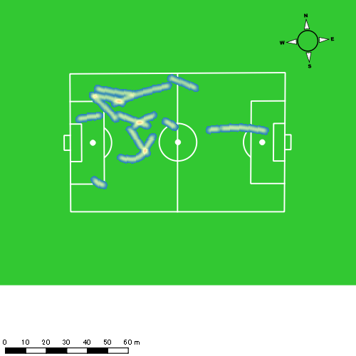 |  |  |  |  |  |  | 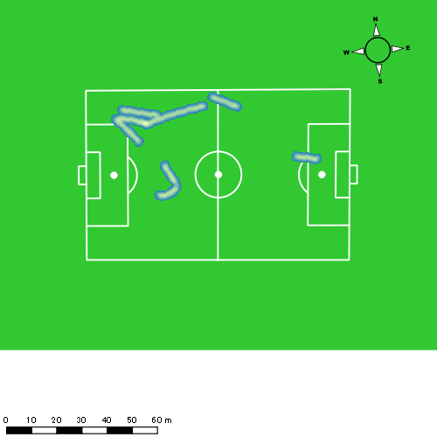
0615vs海星2nd後半 平均ポジション |  |  |  |  | 0615vs海星2nd後半 ハイスピードゾーン |  |  |  |  |  |  | 0615vs海星2nd後半 スプリントゾーン1 |  |  |  |  |  |  | 0615vs海星2nd後半 スプリントゾーン2 | 0615vs海星2nd後半 スプリントゾーン3
少ない 出現率 多い
少ない 出現率 多い
少ない 出現率 多い
少ない 出現率 多い
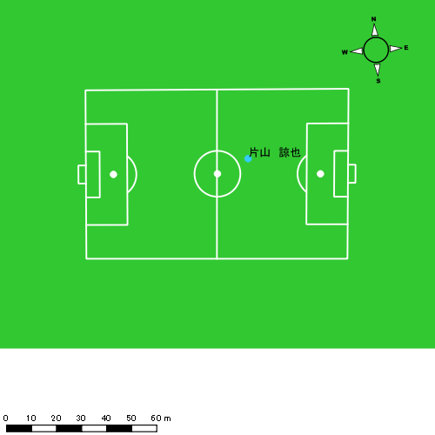 |  |  |  |  | 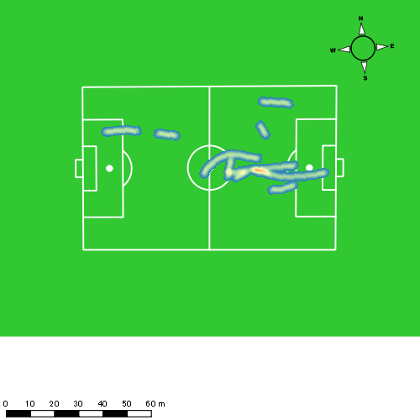 |  |  |  |  |  |  |  |  |  |  |  |  |  | 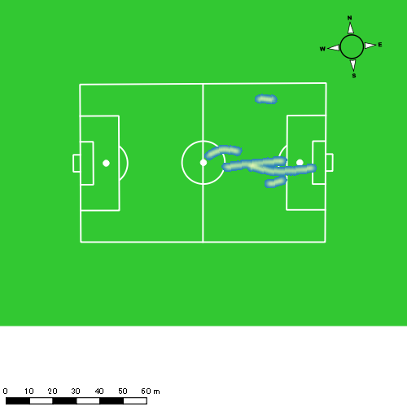

福吉 爽生
...
福吉 爽生 | 計測開始（JST） | 計測終了（JST） | 計測時間 (hh:mm:ss) | 走行距離(m) | %HIR | ハイスピード 距離(m) | スプリント回数 (24.00km/h) | スプリント回数 (20.00km/h) | スプリント回数 (18.00km/h) | スプリント 距離(m) (24.00km/h) | スプリント距離(m) (20.00km/h) | スプリント距離(m) (18.00km/h) | 1分毎走行距離(m) | 平均速度（km/h） | 今回最高 速度（km/h） | 高強度 エフォート | 加速回数 (3.0m/s^2) | 加速回数 (2.5m/s^2) | 加速回数 (2.0m/s^2) | 加速度max (m/s^2) | 減速回数 (3.0m/s^2) | 減速回数 (2.5m/s^2) | 減速回数 (2.0m/s^2) | 減速度max (m/s^2) | インパクト回数
 |  | 合計 (hh:mm:ss) | 0:48:08

 | 計測開始（JST） | 計測終了（JST） | ディフェンディング サード | ミドル サード | アタッキング サード |  | ZONE1 (m, hh:mm:ss) |  | ZONE2 (m, hh:mm:ss) |  | ZONE3 (m, hh:mm:ss) |  | ZONE4 (m, hh:mm:ss) |  | ZONE5 (m, hh:mm:ss) |  | ZONE6 (m, hh:mm:ss) |  | 合計
福吉 爽生 |  |  |  |  |  |  | -5.4km/h |  | 5.4km/h-12.6km/h |  | 12.6km/h-18.0km/h |  | 18.0km/h-23.4km/h |  | 23.4km/h-28.8km/h |  | 28.8km/h-
0615vs海星2nd前半 | 2025/06/15 10:00:15 - 2025/06/15 10:15:14 |  | 29.44% | 65.89% | 4.66% | 0615vs海星2nd前半 0 - 15 | 323.51 | 0:07:21 | 780.24 | 0:05:33 | 424.94 | 0:01:43 | 120.26 | 0:00:21 | 10.90 | 0:00:02 | 0.00 | 0:00:00 | 1,659.86
 | 2025/06/15 10:15:15 - 2025/06/15 10:30:14 |  | 28.54% | 51.37% | 20.09% | 15 - 30 | 320.00 | 0:09:23 | 606.02 | 0:04:33 | 205.10 | 0:00:50 | 64.15 | 0:00:12 | 19.53 | 0:00:03 | 0.00 | 0:00:00 | 1,214.80
 | 2025/06/15 10:30:15 - 2025/06/15 10:45:14 |  | 25.23% | 55.85% | 18.92% | 30 - 45 | 363.52 | 0:07:23 | 795.09 | 0:05:30 | 409.92 | 0:01:39 | 125.23 | 0:00:22 | 34.28 | 0:00:05 | 0.00 | 0:00:00 | 1,728.05
 | 2025/06/15 10:45:15 - 2025/06/15 10:48:22 |  | 22.54% | 66.36% | 11.10% | 45 - | 92.05 | 0:01:35 | 165.94 | 0:01:10 | 72.24 | 0:00:17 | 28.11 | 0:00:05 | 0.00 | 0:00:00 | 0.00 | 0:00:00 | 358.35
 |  |  |  |  |  |  | 1,099.08 | 0:25:43 | 2,347.29 | 0:16:46 | 1,112.21 | 0:04:29 | 337.76 | 0:01:01 | 64.72 | 0:00:09 | 0.00 | 0:00:00 | 4,961.05

速度ゾーン（時間割合）グラフ
速度ゾーン（時間割合, セッション別）
速度ゾーン（時間割合詳細）
ZONE1 | ZONE2 | ZONE3 | ZONE4 | ZONE5 | ZONE6 | 0615vs海星2nd前半 | 53.42% | 34.85% | 9.30% | 2.10% | 0.33% | 0.00% | 0615vs海星2nd前半 0 - 15 | 49.06% | 36.99% | 11.40% | 2.38% | 0.18% | 0.00%
0:25:43 | 0:16:46 | 0:04:29 | 0:01:01 | 0:00:09 | 0:00:00 |  |  |  |  |  |  |  | 15 - 30 | 62.53% | 30.33% | 5.53% | 1.29% | 0.31% | 0.00%
 |  |  |  |  |  |  |  |  |  |  |  |  | 30 - 45 | 49.24% | 36.71% | 11.00% | 2.49% | 0.56% | 0.00%
 |  |  |  |  |  |  |  |  |  |  |  |  | 45 - | 50.74% | 37.34% | 9.15% | 2.77% | 0.00% | 0.00%

1分毎走行距離
1分毎ハイスピード距離
速度ゾーングラフ
0615vs海星2nd前半 0 - 15 | 110.65736879 | 7.7851826501
15 - 30 | 80.986654114 | 5.3097667851
30 - 45 | 115.15787367 | 10.07141437
45 - | 114.24987306 | 8.9726786268

少ない 出現率 多い
少ない 出現率 多い
少ない 出現率 多い
少ない 出現率 多い
0615vs海星2nd前半 平均ポジション |  |  |  |  | 0615vs海星2nd前半 ハイスピードゾーン |  |  |  |  |  |  | 0615vs海星2nd前半 スプリントゾーン1 |  |  |  |  |  |  | 0615vs海星2nd前半 スプリントゾーン2 |  |  |  |  |  |  | 0615vs海星2nd前半 スプリントゾーン3
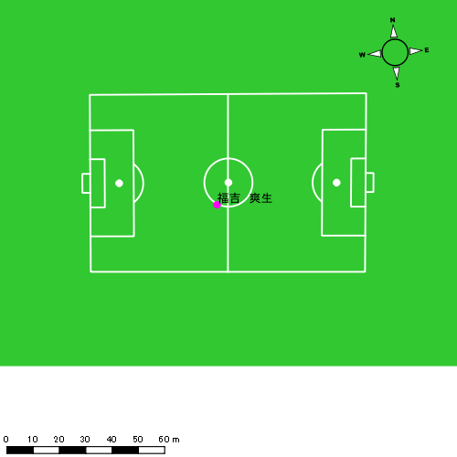 |  |  |  |  | 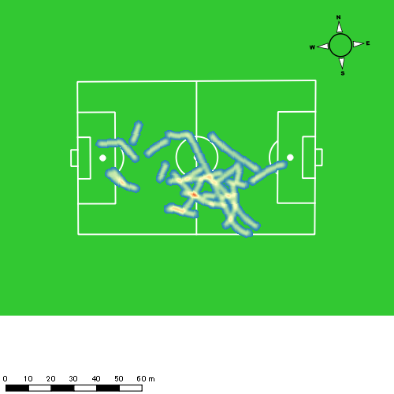 |  |  |  |  |  |  | 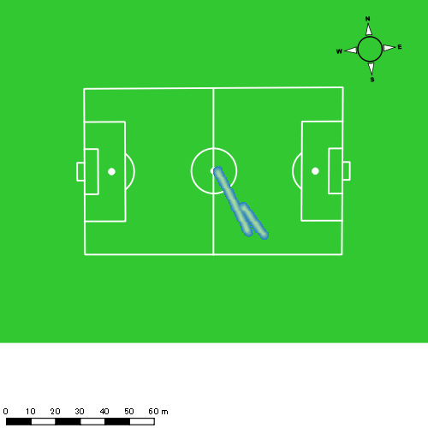 |  |  |  |  |  |  | 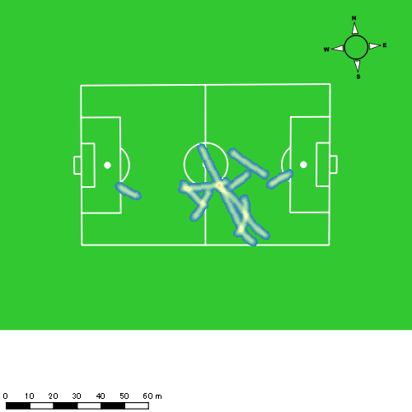

吉田 悠月
...
 | 計測開始（JST） | 計測終了（JST） | ディフェンディング サード | ミドル サード | アタッキング サード |  | ZONE1 (m, hh:mm:ss) |  | ZONE2 (m, hh:mm:ss) |  | ZONE3 (m, hh:mm:ss) |  | ZONE4 (m, hh:mm:ss) |  | ZONE5 (m, hh:mm:ss) |  | ZONE6 (m, hh:mm:ss) |  | 合計
吉田 悠月 |  |  |  |  |  |  | -5.4km/h |  | 5.4km/h-12.6km/h |  | 12.6km/h-18.0km/h |  | 18.0km/h-23.4km/h |  | 23.4km/h-28.8km/h |  | 28.8km/h-
0615vs海星2nd前半 | 2025/06/15 10:00:15 - 2025/06/15 10:15:14 |  | 15.86% | 55.48% | 28.67% | 0615vs海星2nd前半 0 - 15 | 277.39 | 0:05:50 | 1,015.99 | 0:07:04 | 342.57 | 0:01:21 | 187.62 | 0:00:33 | 77.09 | 0:00:11 | 11.43 | 0:00:01 | 1,912.08
 | 2025/06/15 10:15:15 - 2025/06/15 10:30:14 |  | 11.69% | 54.02% | 34.28% | 15 - 30 | 289.15 | 0:08:23 | 793.57 | 0:05:38 | 191.27 | 0:00:47 | 56.18 | 0:00:10 | 9.83 | 0:00:01 | 0.00 | 0:00:00 | 1,339.99
 | 2025/06/15 10:30:15 - 2025/06/15 10:45:14 |  | 12.27% | 50.39% | 37.34% | 30 - 45 | 337.09 | 0:06:46 | 830.34 | 0:06:04 | 383.35 | 0:01:33 | 158.36 | 0:00:28 | 70.43 | 0:00:10 | 0.00 | 0:00:00 | 1,779.56
 | 2025/06/15 10:45:15 - 2025/06/15 10:48:22 |  | 15.97% | 60.54% | 23.49% | 45 - | 60.27 | 0:01:11 | 212.43 | 0:01:29 | 77.97 | 0:00:19 | 34.24 | 0:00:06 | 21.55 | 0:00:03 | 0.00 | 0:00:00 | 406.47
0615vs海星2nd後半 | 2025/06/15 11:02:20 - 2025/06/15 11:17:19 |  | 5.04% | 42.72% | 52.23% | 0615vs海星2nd後半 0 - 15 | 301.11 | 0:07:27 | 812.33 | 0:05:41 | 354.04 | 0:01:26 | 106.04 | 0:00:19 | 41.48 | 0:00:06 | 9.70 | 0:00:01 | 1,624.70
 | 2025/06/15 11:17:20 - 2025/06/15 11:31:59 |  | 10.55% | 33.58% | 55.88% | 15 - 30 | 285.98 | 0:06:35 | 904.73 | 0:06:20 | 319.93 | 0:01:17 | 124.72 | 0:00:22 | 41.64 | 0:00:06 | 0.00 | 0:00:00 | 1,676.99
 | 2025/06/15 11:32:00 - 2025/06/15 11:46:59 |  | 0.00% | 100.00% | 0.00% | 30 - 45 | 0.00 | 0:00:00 | 0.00 | 0:00:00 | 0.57 | 0:00:00 | 0.00 | 0:00:00 | 0.00 | 0:00:00 | 0.00 | 0:00:00 | 0.57
 |  |  |  |  |  |  | 1,550.99 | 0:36:13 | 4,569.38 | 0:32:16 | 1,669.71 | 0:06:42 | 667.16 | 0:01:58 | 262.00 | 0:00:37 | 21.12 | 0:00:03 | 8,740.36

速度ゾーン（時間割合）グラフ
速度ゾーン（時間割合, セッション別）
速度ゾーン（時間割合詳細）
ZONE1 | ZONE2 | ZONE3 | ZONE4 | ZONE5 | ZONE6 | 0615vs海星2nd前半 | 46.06% | 42.07% | 8.29% | 2.67% | 0.87% | 0.05% | 0615vs海星2nd前半 0 - 15 | 38.88% | 47.10% | 9.00% | 3.69% | 1.18% | 0.16%
0:36:13 | 0:32:16 | 0:06:42 | 0:01:58 | 0:00:37 | 0:00:03 | 0615vs海星2nd後半 | 47.32% | 40.52% | 9.15% | 2.29% | 0.65% | 0.07% | 15 - 30 | 55.93% | 37.60% | 5.20% | 1.11% | 0.16% | 0.00%
 |  |  |  |  |  |  |  |  |  |  |  |  | 30 - 45 | 45.07% | 40.44% | 10.29% | 3.09% | 1.11% | 0.00%
 |  |  |  |  |  |  |  |  |  |  |  |  | 45 - | 37.98% | 47.13% | 10.11% | 3.19% | 1.60% | 0.00%
 |  |  |  |  |  |  |  |  |  |  |  |  | 0615vs海星2nd後半 0 - 15 | 49.71% | 37.93% | 9.51% | 2.09% | 0.62% | 0.13%
 |  |  |  |  |  |  |  |  |  |  |  |  | 15 - 30 | 44.89% | 43.18% | 8.75% | 2.50% | 0.68% | 0.00%
 |  |  |  |  |  |  |  |  |  |  |  |  | 30 - 45 | 0.00% | 0.00% | 100.00% | 0.00% | 0.00% | 0.00%

1分毎走行距離
1分毎ハイスピード距離
速度ゾーングラフ
0615vs海星2nd前半 0 - 15 | 127.47179982 | 17.722755924
15 - 30 | 89.332680119 | 4.4001347756
30 - 45 | 118.62366553 | 14.566658225
45 - | 129.50572218 | 17.805713354
0615vs海星2nd後半 0 - 15 | 108.31341588 | 10.289682375
15 - 30 | 114.31986187 | 10.566481797
30 - 45 | 0 | 0

少ない 出現率 多い
少ない 出現率 多い
少ない 出現率 多い
少ない 出現率 多い
0615vs海星2nd前半 平均ポジション |  |  |  |  | 0615vs海星2nd前半 ハイスピードゾーン |  |  |  |  |  |  | 0615vs海星2nd前半 スプリントゾーン1 |  |  |  |  |  |  | 0615vs海星2nd前半 スプリントゾーン2 | 0615vs海星2nd前半 スプリントゾーン3
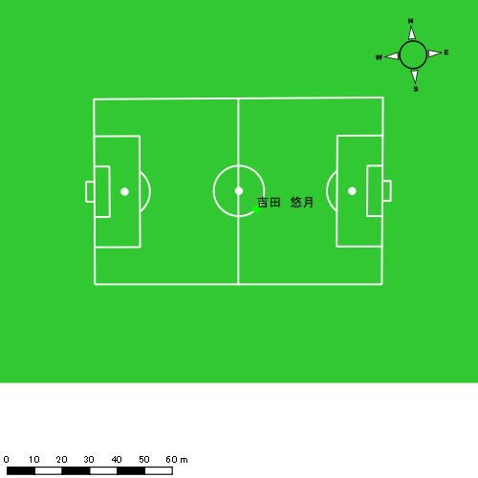 |  |  |  |  | 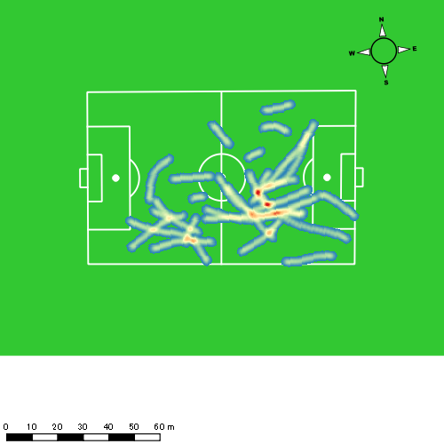 |  |  |  |  |  |  | 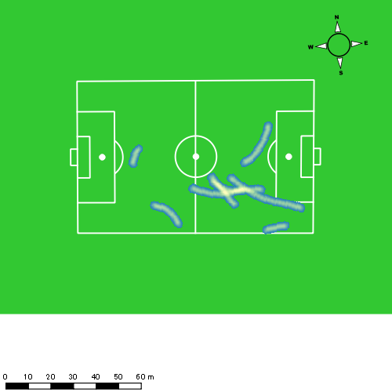 |  |  |  |  |  |  | 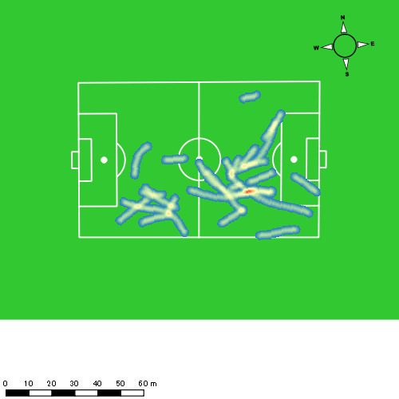
0615vs海星2nd後半 平均ポジション |  |  |  |  | 0615vs海星2nd後半 ハイスピードゾーン |  |  |  |  |  |  | 0615vs海星2nd後半 スプリントゾーン1 |  |  |  |  |  |  | 0615vs海星2nd後半 スプリントゾーン2 | 0615vs海星2nd後半 スプリントゾーン3
少ない 出現率 多い
少ない 出現率 多い
少ない 出現率 多い
少ない 出現率 多い
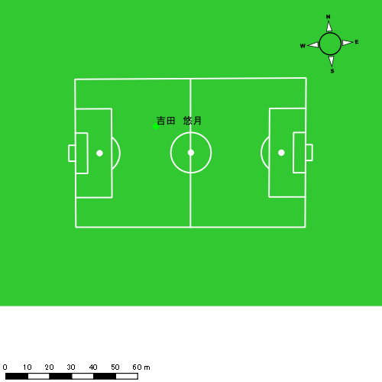 |  |  |  |  | 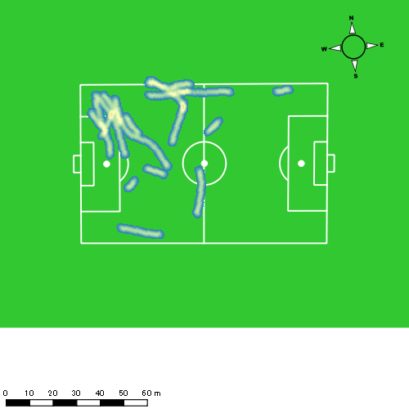 |  |  |  |  |  |  | 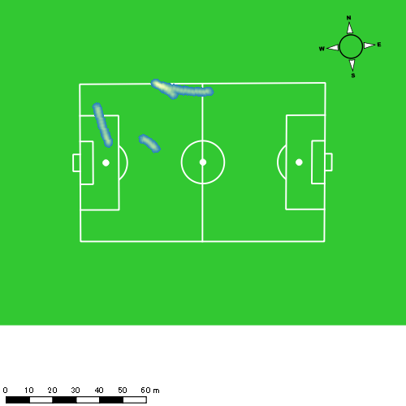

山口 惺也
...
 | 計測開始（JST） | 計測終了（JST） | ディフェンディング サード | ミドル サード | アタッキング サード |  | ZONE1 (m, hh:mm:ss) |  | ZONE2 (m, hh:mm:ss) |  | ZONE3 (m, hh:mm:ss) |  | ZONE4 (m, hh:mm:ss) |  | ZONE5 (m, hh:mm:ss) |  | ZONE6 (m, hh:mm:ss) |  | 合計
0615vs海星2nd前半 | 2025/06/15 10:00:15 - 2025/06/15 10:15:14 |  | 3.75% | 67.40% | 28.85% | 0615vs海星2nd前半 0 - 15 | 352.84 | 0:08:20 | 703.14 | 0:04:51 | 342.88 | 0:01:24 | 94.90 | 0:00:17 | 52.30 | 0:00:07 | 0.00 | 0:00:00 | 1,546.06
 | 2025/06/15 10:15:15 - 2025/06/15 10:30:14 |  | 5.62% | 57.78% | 36.60% | 15 - 30 | 311.51 | 0:08:48 | 689.11 | 0:04:56 | 277.04 | 0:01:09 | 34.64 | 0:00:06 | 1.32 | 0:00:00 | 0.00 | 0:00:00 | 1,313.61
 | 2025/06/15 10:30:15 - 2025/06/15 10:45:14 |  | 7.77% | 55.03% | 37.20% | 30 - 45 | 331.93 | 0:07:26 | 747.25 | 0:05:14 | 431.06 | 0:01:43 | 195.51 | 0:00:35 | 18.79 | 0:00:03 | 0.00 | 0:00:00 | 1,724.53
 | 2025/06/15 10:45:15 - 2025/06/15 10:48:22 |  | 14.78% | 48.87% | 36.35% | 45 - | 49.63 | 0:01:06 | 212.68 | 0:01:27 | 108.79 | 0:00:26 | 45.38 | 0:00:08 | 12.28 | 0:00:02 | 0.00 | 0:00:00 | 428.76
0615vs海星2nd後半 | 2025/06/15 11:02:20 - 2025/06/15 11:17:19 |  | 0.62% | 43.55% | 55.82% | 0615vs海星2nd後半 0 - 15 | 285.21 | 0:07:19 | 801.33 | 0:05:30 | 415.78 | 0:01:40 | 148.83 | 0:00:27 | 27.77 | 0:00:04 | 0.00 | 0:00:00 | 1,678.93
 | 2025/06/15 11:17:20 - 2025/06/15 11:32:19 |  | 7.66% | 37.47% | 54.87% | 15 - 30 | 381.17 | 0:08:09 | 741.67 | 0:05:14 | 304.97 | 0:01:14 | 107.50 | 0:00:19 | 25.56 | 0:00:04 | 0.00 | 0:00:00 | 1,560.88
 | 2025/06/15 11:32:20 - 2025/06/15 11:47:19 |  | 1.13% | 71.96% | 26.91% | 30 - 45 | 318.81 | 0:08:21 | 679.23 | 0:04:50 | 328.15 | 0:01:21 | 135.69 | 0:00:24 | 32.24 | 0:00:04 | 0.00 | 0:00:00 | 1,494.13
 | 2025/06/15 11:47:20 - 2025/06/15 11:51:38 |  | 0.00% | 55.63% | 44.38% | 45 - | 89.49 | 0:02:30 | 171.28 | 0:01:15 | 81.85 | 0:00:20 | 45.85 | 0:00:08 | 36.84 | 0:00:05 | 0.00 | 0:00:00 | 425.31
 |  |  |  |  |  |  | 2,120.60 | 0:52:00 | 4,745.70 | 0:33:16 | 2,290.51 | 0:09:17 | 808.30 | 0:02:24 | 207.09 | 0:00:29 | 0.00 | 0:00:00 | 10,172.20

速度ゾーン（時間割合）グラフ
速度ゾーン（時間割合, セッション別）
速度ゾーン（時間割合詳細）
ZONE1 | ZONE2 | ZONE3 | ZONE4 | ZONE5 | ZONE6 | 0615vs海星2nd前半 | 53.34% | 34.21% | 9.77% | 2.26% | 0.42% | 0.00% | 0615vs海星2nd前半 0 - 15 | 55.61% | 32.34% | 9.36% | 1.89% | 0.80% | 0.00%
0:52:00 | 0:33:16 | 0:09:17 | 0:02:24 | 0:00:29 | 0:00:00 | 0615vs海星2nd後半 | 53.38% | 34.08% | 9.31% | 2.66% | 0.57% | 0.00% | 15 - 30 | 58.71% | 32.93% | 7.67% | 0.67% | 0.02% | 0.00%
 |  |  |  |  |  |  |  |  |  |  |  |  | 30 - 45 | 49.51% | 34.87% | 11.44% | 3.87% | 0.31% | 0.00%
 |  |  |  |  |  |  |  |  |  |  |  |  | 45 - | 35.11% | 46.17% | 13.72% | 4.04% | 0.96% | 0.00%
 |  |  |  |  |  |  |  |  |  |  |  |  | 0615vs海星2nd後半 0 - 15 | 48.80% | 36.62% | 11.13% | 3.02% | 0.42% | 0.00%
 |  |  |  |  |  |  |  |  |  |  |  |  | 15 - 30 | 54.38% | 34.89% | 8.20% | 2.13% | 0.40% | 0.00%
 |  |  |  |  |  |  |  |  |  |  |  |  | 30 - 45 | 55.62% | 32.22% | 9.00% | 2.67% | 0.49% | 0.00%
 |  |  |  |  |  |  |  |  |  |  |  |  | 45 - | 58.07% | 28.88% | 7.88% | 3.17% | 2.01% | 0.00%

1分毎走行距離
1分毎ハイスピード距離
速度ゾーングラフ
0615vs海星2nd前半 0 - 15 | 103.07071998 | 9.4654651246
15 - 30 | 87.574218243 | 2.3313363909
30 - 45 | 114.94796343 | 13.834883807
45 - | 136.66757214 | 17.065816137
0615vs海星2nd後半 0 - 15 | 111.92861181 | 10.756733343
15 - 30 | 104.04212742 | 8.3990109442
30 - 45 | 99.546654298 | 11.135449012
45 - | 98.49468244 | 19.154653974

少ない 出現率 多い
少ない 出現率 多い
少ない 出現率 多い
少ない 出現率 多い
0615vs海星2nd前半 平均ポジション |  |  |  |  | 0615vs海星2nd前半 ハイスピードゾーン |  |  |  |  |  |  | 0615vs海星2nd前半 スプリントゾーン1 |  |  |  |  |  |  | 0615vs海星2nd前半 スプリントゾーン2 | 0615vs海星2nd前半 スプリントゾーン3
 |  |  |  |  | 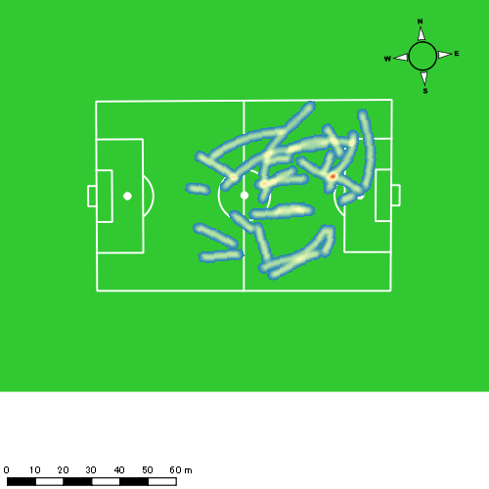 |  |  |  |  |  |  | 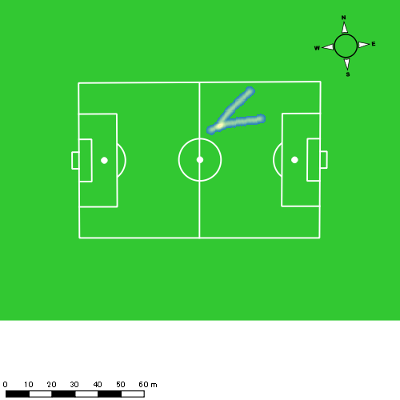 |  |  |  |  |  |  | 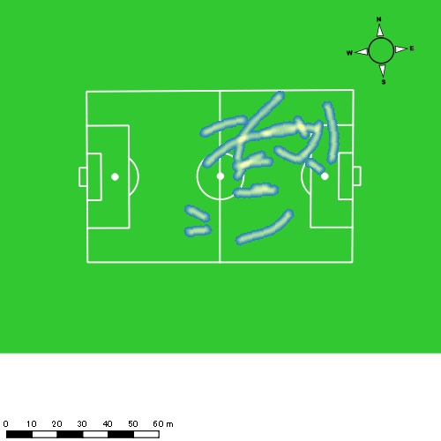
0615vs海星2nd後半 平均ポジション |  |  |  |  | 0615vs海星2nd後半 ハイスピードゾーン |  |  |  |  |  |  | 0615vs海星2nd後半 スプリントゾーン1 |  |  |  |  |  |  | 0615vs海星2nd後半 スプリントゾーン2 | 0615vs海星2nd後半 スプリントゾーン3
少ない 出現率 多い
少ない 出現率 多い
少ない 出現率 多い
少ない 出現率 多い
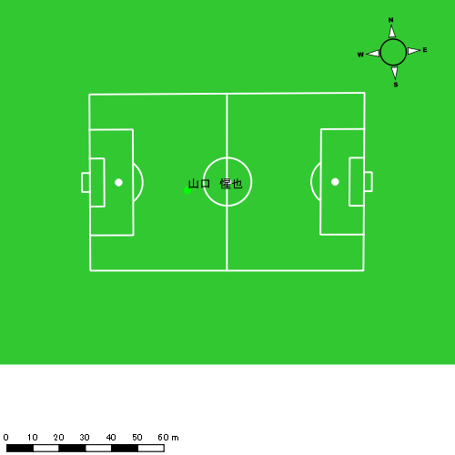 |  |  |  |  | 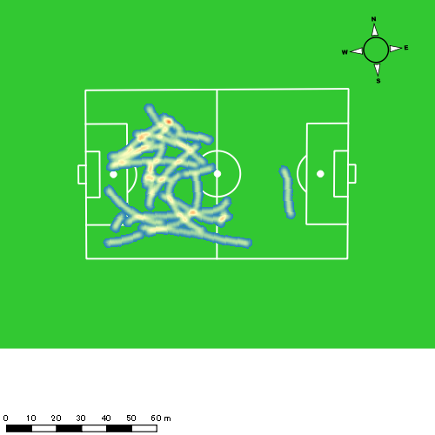

大川 琉稀
...
 | 計測開始（JST） | 計測終了（JST） | ディフェンディング サード | ミドル サード | アタッキング サード |  | ZONE1 (m, hh:mm:ss) |  | ZONE2 (m, hh:mm:ss) |  | ZONE3 (m, hh:mm:ss) |  | ZONE4 (m, hh:mm:ss) |  | ZONE5 (m, hh:mm:ss) |  | ZONE6 (m, hh:mm:ss) |  | 合計
0615vs海星2nd前半 | 2025/06/15 10:00:15 - 2025/06/15 10:15:14 |  | 27.69% | 68.88% | 3.43% | 0615vs海星2nd前半 0 - 15 | 344.36 | 0:06:44 | 852.28 | 0:05:59 | 456.50 | 0:01:53 | 122.68 | 0:00:22 | 10.70 | 0:00:02 | 0.00 | 0:00:00 | 1,786.52
 | 2025/06/15 10:15:15 - 2025/06/15 10:30:14 |  | 33.21% | 56.82% | 9.97% | 15 - 30 | 309.40 | 0:08:32 | 748.42 | 0:05:23 | 226.30 | 0:00:56 | 47.77 | 0:00:08 | 4.08 | 0:00:01 | 0.00 | 0:00:00 | 1,335.96
 | 2025/06/15 10:30:15 - 2025/06/15 10:45:14 |  | 25.97% | 60.16% | 13.87% | 30 - 45 | 316.94 | 0:05:51 | 1,052.86 | 0:07:26 | 342.31 | 0:01:25 | 85.99 | 0:00:15 | 23.67 | 0:00:04 | 0.00 | 0:00:00 | 1,821.76
 | 2025/06/15 10:45:15 - 2025/06/15 10:48:22 |  | 24.65% | 57.18% | 18.17% | 45 - | 78.98 | 0:01:14 | 189.61 | 0:01:18 | 109.16 | 0:00:27 | 52.79 | 0:00:10 | 0.00 | 0:00:00 | 0.00 | 0:00:00 | 430.53
0615vs海星2nd後半 | 2025/06/15 11:02:20 - 2025/06/15 11:17:19 |  | 17.34% | 59.38% | 23.29% | 0615vs海星2nd後半 0 - 15 | 280.60 | 0:05:44 | 1,029.06 | 0:07:11 | 440.48 | 0:01:47 | 94.99 | 0:00:17 | 13.47 | 0:00:02 | 0.00 | 0:00:00 | 1,858.61
 | 2025/06/15 11:17:20 - 2025/06/15 11:32:19 |  | 16.15% | 58.35% | 25.50% | 15 - 30 | 263.21 | 0:06:19 | 981.00 | 0:07:00 | 321.92 | 0:01:19 | 119.81 | 0:00:21 | 4.13 | 0:00:01 | 0.00 | 0:00:00 | 1,690.07
 | 2025/06/15 11:32:20 - 2025/06/15 11:47:19 |  | 11.69% | 77.87% | 10.44% | 30 - 45 | 250.68 | 0:06:43 | 949.99 | 0:06:26 | 399.38 | 0:01:39 | 60.63 | 0:00:11 | 6.73 | 0:00:01 | 0.00 | 0:00:00 | 1,667.40
 | 2025/06/15 11:47:20 - 2025/06/15 11:51:38 |  | 29.55% | 50.32% | 20.13% | 45 - | 109.57 | 0:02:03 | 273.77 | 0:01:55 | 83.30 | 0:00:22 | 0.00 | 0:00:00 | 0.00 | 0:00:00 | 0.00 | 0:00:00 | 466.64
 |  |  |  |  |  |  | 1,953.74 | 0:43:09 | 6,076.98 | 0:42:37 | 2,379.34 | 0:09:48 | 584.65 | 0:01:44 | 62.78 | 0:00:09 | 0.00 | 0:00:00 | 11,057.49

速度ゾーン（時間割合）グラフ
速度ゾーン（時間割合, セッション別）
速度ゾーン（時間割合詳細）
ZONE1 | ZONE2 | ZONE3 | ZONE4 | ZONE5 | ZONE6 | 0615vs海星2nd前半 | 46.40% | 41.75% | 9.74% | 1.90% | 0.20% | 0.00% | 0615vs海星2nd前半 0 - 15 | 44.92% | 39.90% | 12.58% | 2.42% | 0.18% | 0.00%
0:43:09 | 0:42:37 | 0:09:48 | 0:01:44 | 0:00:09 | 0:00:00 | 0615vs海星2nd後半 | 42.22% | 45.67% | 10.35% | 1.64% | 0.12% | 0.00% | 15 - 30 | 56.84% | 35.89% | 6.27% | 0.93% | 0.07% | 0.00%
 |  |  |  |  |  |  |  |  |  |  |  |  | 30 - 45 | 38.96% | 49.53% | 9.44% | 1.67% | 0.40% | 0.00%
 |  |  |  |  |  |  |  |  |  |  |  |  | 45 - | 39.15% | 41.38% | 14.26% | 5.21% | 0.00% | 0.00%
 |  |  |  |  |  |  |  |  |  |  |  |  | 0615vs海星2nd後半 0 - 15 | 38.20% | 47.84% | 11.89% | 1.84% | 0.22% | 0.00%
 |  |  |  |  |  |  |  |  |  |  |  |  | 15 - 30 | 42.16% | 46.64% | 8.78% | 2.36% | 0.07% | 0.00%
 |  |  |  |  |  |  |  |  |  |  |  |  | 30 - 45 | 44.82% | 42.91% | 10.96% | 1.20% | 0.11% | 0.00%
 |  |  |  |  |  |  |  |  |  |  |  |  | 45 - | 47.34% | 44.32% | 8.34% | 0.00% | 0.00% | 0.00%

1分毎走行距離
1分毎ハイスピード距離
速度ゾーングラフ
0615vs海星2nd前半 0 - 15 | 119.10136019 | 8.6858373426
15 - 30 | 89.052439831 | 3.3837747953
30 - 45 | 121.38923758 | 6.3546289601
45 - | 137.30892724 | 16.24642051
0615vs海星2nd後半 0 - 15 | 123.90739549 | 7.0153141664
15 - 30 | 112.67109893 | 7.4281854634
30 - 45 | 111.10863065 | 4.0855464522
45 - | 108.05800299 | 0

0615vs海星2nd前半 平均ポジション |  |  |  |  | 0615vs海星2nd前半 ハイスピードゾーン |  |  |  |  |  |  | 0615vs海星2nd前半 スプリントゾーン1 |  |  |  |  |  |  | 0615vs海星2nd前半 スプリントゾーン2 | 0615vs海星2nd前半 スプリントゾーン3
少ない 出現率 多い
少ない 出現率 多い
少ない 出現率 多い
少ない 出現率 多い
0615vs海星2nd後半 平均ポジション |  |  |  |  | 0615vs海星2nd後半 ハイスピードゾーン |  |  |  |  |  |  | 0615vs海星2nd後半 スプリントゾーン1 |  |  |  |  |  |  | 0615vs海星2nd後半 スプリントゾーン2 | 0615vs海星2nd後半 スプリントゾーン3
少ない 出現率 多い
少ない 出現率 多い
少ない 出現率 多い
少ない 出現率 多い

林田 一護
...
 | 計測開始（JST） | 計測終了（JST） | ディフェンディング サード | ミドル サード | アタッキング サード |  | ZONE1 (m, hh:mm:ss) |  | ZONE2 (m, hh:mm:ss) |  | ZONE3 (m, hh:mm:ss) |  | ZONE4 (m, hh:mm:ss) |  | ZONE5 (m, hh:mm:ss) |  | ZONE6 (m, hh:mm:ss) |  | 合計
0615vs海星2nd前半 | 2025/06/15 10:00:15 - 2025/06/15 10:15:14 |  | 33.86% | 65.63% | 0.51% | 0615vs海星2nd前半 0 - 15 | 247.71 | 0:06:18 | 901.05 | 0:06:14 | 487.38 | 0:01:58 | 149.64 | 0:00:26 | 24.03 | 0:00:03 | 0.00 | 0:00:00 | 1,809.81
 | 2025/06/15 10:15:15 - 2025/06/15 10:30:14 |  | 34.04% | 55.95% | 10.01% | 15 - 30 | 344.37 | 0:09:16 | 607.07 | 0:04:13 | 325.28 | 0:01:20 | 61.27 | 0:00:11 | 0.00 | 0:00:00 | 0.00 | 0:00:00 | 1,337.98
 | 2025/06/15 10:30:15 - 2025/06/15 10:45:14 |  | 36.97% | 52.79% | 10.24% | 30 - 45 | 297.29 | 0:06:31 | 973.57 | 0:06:30 | 435.93 | 0:01:47 | 59.80 | 0:00:11 | 0.00 | 0:00:00 | 0.00 | 0:00:00 | 1,766.58
 | 2025/06/15 10:45:15 - 2025/06/15 10:48:22 |  | 29.49% | 66.51% | 4.00% | 45 - | 64.95 | 0:01:10 | 233.98 | 0:01:35 | 89.35 | 0:00:22 | 6.26 | 0:00:01 | 0.00 | 0:00:00 | 0.00 | 0:00:00 | 394.54
0615vs海星2nd後半 | 2025/06/15 11:02:20 - 2025/06/15 11:17:19 |  | 19.68% | 62.63% | 17.69% | 0615vs海星2nd後半 0 - 15 | 220.34 | 0:06:11 | 1,013.05 | 0:06:44 | 452.87 | 0:01:55 | 54.92 | 0:00:10 | 2.58 | 0:00:00 | 0.00 | 0:00:00 | 1,743.76
 | 2025/06/15 11:17:20 - 2025/06/15 11:32:19 |  | 22.07% | 63.44% | 14.49% | 15 - 30 | 275.88 | 0:07:37 | 780.68 | 0:05:16 | 433.47 | 0:01:46 | 114.04 | 0:00:21 | 0.00 | 0:00:00 | 0.00 | 0:00:00 | 1,604.06
 | 2025/06/15 11:32:20 - 2025/06/15 11:47:19 |  | 29.86% | 61.40% | 8.74% | 30 - 45 | 280.80 | 0:07:31 | 835.27 | 0:05:28 | 441.29 | 0:01:49 | 64.31 | 0:00:12 | 0.00 | 0:00:00 | 0.00 | 0:00:00 | 1,621.67
 | 2025/06/15 11:47:20 - 2025/06/15 11:51:38 |  | 44.90% | 45.52% | 9.59% | 45 - | 75.86 | 0:01:46 | 280.64 | 0:01:54 | 132.11 | 0:00:32 | 38.07 | 0:00:07 | 0.00 | 0:00:00 | 0.00 | 0:00:00 | 526.69
 |  |  |  |  |  |  | 1,807.19 | 0:46:21 | 5,625.31 | 0:37:54 | 2,797.66 | 0:11:29 | 548.31 | 0:01:39 | 26.61 | 0:00:04 | 0.00 | 0:00:00 | 10,805.09

速度ゾーン（時間割合）グラフ
速度ゾーン（時間割合, セッション別）
速度ゾーン（時間割合詳細）
ZONE1 | ZONE2 | ZONE3 | ZONE4 | ZONE5 | ZONE6 | 0615vs海星2nd前半 | 48.33% | 38.50% | 11.33% | 1.72% | 0.12% | 0.00% | 0615vs海星2nd前半 0 - 15 | 42.03% | 41.56% | 13.11% | 2.91% | 0.38% | 0.00%
0:46:21 | 0:37:54 | 0:11:29 | 0:01:39 | 0:00:04 | 0:00:00 | 0615vs海星2nd後半 | 46.83% | 39.26% | 12.22% | 1.68% | 0.01% | 0.00% | 15 - 30 | 61.80% | 28.07% | 8.89% | 1.24% | 0.00% | 0.00%
 |  |  |  |  |  |  |  |  |  |  |  |  | 30 - 45 | 43.49% | 43.38% | 11.89% | 1.24% | 0.00% | 0.00%
 |  |  |  |  |  |  |  |  |  |  |  |  | 45 - | 37.13% | 50.43% | 11.81% | 0.64% | 0.00% | 0.00%
 |  |  |  |  |  |  |  |  |  |  |  |  | 0615vs海星2nd後半 0 - 15 | 41.22% | 44.91% | 12.73% | 1.09% | 0.04% | 0.00%
 |  |  |  |  |  |  |  |  |  |  |  |  | 15 - 30 | 50.80% | 35.09% | 11.82% | 2.29% | 0.00% | 0.00%
 |  |  |  |  |  |  |  |  |  |  |  |  | 30 - 45 | 50.16% | 36.40% | 12.11% | 1.33% | 0.00% | 0.00%
 |  |  |  |  |  |  |  |  |  |  |  |  | 45 - | 40.93% | 44.09% | 12.20% | 2.78% | 0.00% | 0.00%

1分毎走行距離
1分毎ハイスピード距離
速度ゾーングラフ
0615vs海星2nd前半 0 - 15 | 120.653809 | 10.522841795
15 - 30 | 89.198677764 | 3.413793276
30 - 45 | 117.72010434 | 3.7036868811
45 - | 125.72029658 | 1.9964055667
0615vs海星2nd後半 0 - 15 | 116.2508756 | 3.640653073
15 - 30 | 106.9375544 | 6.7288692516
30 - 45 | 108.06211331 | 3.9360827118
45 - | 121.88896711 | 7.0319926146

0615vs海星2nd前半 平均ポジション |  |  |  |  | 0615vs海星2nd前半 ハイスピードゾーン |  |  |  |  |  |  | 0615vs海星2nd前半 スプリントゾーン1 |  |  |  |  |  |  | 0615vs海星2nd前半 スプリントゾーン2 | 0615vs海星2nd前半 スプリントゾーン3
少ない 出現率 多い
少ない 出現率 多い
少ない 出現率 多い
少ない 出現率 多い
0615vs海星2nd後半 平均ポジション |  |  |  |  | 0615vs海星2nd後半 ハイスピードゾーン |  |  |  |  |  |  | 0615vs海星2nd後半 スプリントゾーン2 |  |  |  |  |  |  | 0615vs海星2nd後半 スプリントゾーン3
少ない 出現率 多い
少ない 出現率 多い
少ない 出現率 多い

深堀 龍
...
深堀 龍 | 計測開始（JST） | 計測終了（JST） | 計測時間 (hh:mm:ss) | 走行距離(m) | %HIR | ハイスピード 距離(m) | スプリント回数 (24.00km/h) | スプリント回数 (20.00km/h) | スプリント回数 (18.00km/h) | スプリント 距離(m) (24.00km/h) | スプリント距離(m) (20.00km/h) | スプリント距離(m) (18.00km/h) | 1分毎走行距離(m) | 平均速度（km/h） | 今回最高 速度（km/h） | 高強度 エフォート | 加速回数 (3.0m/s^2) | 加速回数 (2.5m/s^2) | 加速回数 (2.0m/s^2) | 加速度max (m/s^2) | 減速回数 (3.0m/s^2) | 減速回数 (2.5m/s^2) | 減速回数 (2.0m/s^2) | 減速度max (m/s^2) | インパクト回数
 |  | 合計 (hh:mm:ss) | 0:48:08

 | 計測開始（JST） | 計測終了（JST） | ディフェンディング サード | ミドル サード | アタッキング サード |  | ZONE1 (m, hh:mm:ss) |  | ZONE2 (m, hh:mm:ss) |  | ZONE3 (m, hh:mm:ss) |  | ZONE4 (m, hh:mm:ss) |  | ZONE5 (m, hh:mm:ss) |  | ZONE6 (m, hh:mm:ss) |  | 合計
深堀 龍 |  |  |  |  |  |  | -5.4km/h |  | 5.4km/h-12.6km/h |  | 12.6km/h-18.0km/h |  | 18.0km/h-23.4km/h |  | 23.4km/h-28.8km/h |  | 28.8km/h-
0615vs海星2nd前半 | 2025/06/15 10:00:15 - 2025/06/15 10:15:14 |  | 15.94% | 63.81% | 20.25% | 0615vs海星2nd前半 0 - 15 | 351.36 | 0:06:45 | 852.57 | 0:05:50 | 485.54 | 0:01:57 | 151.09 | 0:00:27 | 2.61 | 0:00:00 | 0.00 | 0:00:00 | 1,843.19
 | 2025/06/15 10:15:15 - 2025/06/15 10:30:14 |  | 17.15% | 45.74% | 37.11% | 15 - 30 | 265.46 | 0:09:45 | 625.58 | 0:04:24 | 171.53 | 0:00:42 | 31.59 | 0:00:06 | 16.85 | 0:00:02 | 0.00 | 0:00:00 | 1,111.02
 | 2025/06/15 10:30:15 - 2025/06/15 10:45:14 |  | 20.22% | 49.03% | 30.75% | 30 - 45 | 355.02 | 0:08:27 | 711.81 | 0:05:07 | 294.71 | 0:01:11 | 54.95 | 0:00:10 | 31.29 | 0:00:04 | 0.00 | 0:00:00 | 1,447.77
 | 2025/06/15 10:45:15 - 2025/06/15 10:48:22 |  | 8.35% | 60.22% | 31.43% | 45 - | 66.58 | 0:01:32 | 163.77 | 0:01:12 | 78.87 | 0:00:19 | 29.71 | 0:00:05 | 0.00 | 0:00:00 | 0.00 | 0:00:00 | 338.93
 |  |  |  |  |  |  | 1,038.42 | 0:26:29 | 2,353.74 | 0:16:34 | 1,030.65 | 0:04:10 | 267.34 | 0:00:48 | 50.75 | 0:00:07 | 0.00 | 0:00:00 | 4,740.91

速度ゾーン（時間割合）グラフ
速度ゾーン（時間割合, セッション別）
速度ゾーン（時間割合詳細）
ZONE1 | ZONE2 | ZONE3 | ZONE4 | ZONE5 | ZONE6 | 0615vs海星2nd前半 | 55.02% | 34.41% | 8.66% | 1.66% | 0.25% | 0.00% | 0615vs海星2nd前半 0 - 15 | 44.99% | 38.92% | 13.05% | 3.00% | 0.04% | 0.00%
0:26:29 | 0:16:34 | 0:04:10 | 0:00:48 | 0:00:07 | 0:00:00 |  |  |  |  |  |  |  | 15 - 30 | 65.02% | 29.38% | 4.69% | 0.64% | 0.27% | 0.00%
 |  |  |  |  |  |  |  |  |  |  |  |  | 30 - 45 | 56.36% | 34.11% | 7.93% | 1.11% | 0.49% | 0.00%
 |  |  |  |  |  |  |  |  |  |  |  |  | 45 - | 48.83% | 38.40% | 10.11% | 2.66% | 0.00% | 0.00%

1分毎走行距離
1分毎ハイスピード距離
速度ゾーングラフ
0615vs海星2nd前半 0 - 15 | 122.87918159 | 9.8137806986
15 - 30 | 74.068101721 | 2.8658724899
30 - 45 | 96.501420062 | 5.0870011385
45 - | 107.86024126 | 9.4823621922

0615vs海星2nd前半 平均ポジション |  |  |  |  | 0615vs海星2nd前半 ハイスピードゾーン |  |  |  |  |  |  | 0615vs海星2nd前半 スプリントゾーン1 |  |  |  |  |  |  | 0615vs海星2nd前半 スプリントゾーン2 |  |  |  |  |  |  | 0615vs海星2nd前半 スプリントゾーン3
少ない 出現率 多い
少ない 出現率 多い
少ない 出現率 多い
少ない 出現率 多い

大津 寛太
...
大津 寛太 | 計測開始（JST） | 計測終了（JST） | 計測時間 (hh:mm:ss) | 走行距離(m) | %HIR | ハイスピード 距離(m) | スプリント回数 (24.00km/h) | スプリント回数 (20.00km/h) | スプリント回数 (18.00km/h) | スプリント 距離(m) (24.00km/h) | スプリント距離(m) (20.00km/h) | スプリント距離(m) (18.00km/h) | 1分毎走行距離(m) | 平均速度（km/h） | 今回最高 速度（km/h） | 高強度 エフォート | 加速回数 (3.0m/s^2) | 加速回数 (2.5m/s^2) | 加速回数 (2.0m/s^2) | 加速度max (m/s^2) | 減速回数 (3.0m/s^2) | 減速回数 (2.5m/s^2) | 減速回数 (2.0m/s^2) | 減速度max (m/s^2) | インパクト回数
 |  | 合計 (hh:mm:ss) | 0:49:19

 | 計測開始（JST） | 計測終了（JST） | ディフェンディング サード | ミドル サード | アタッキング サード |  | ZONE1 (m, hh:mm:ss) |  | ZONE2 (m, hh:mm:ss) |  | ZONE3 (m, hh:mm:ss) |  | ZONE4 (m, hh:mm:ss) |  | ZONE5 (m, hh:mm:ss) |  | ZONE6 (m, hh:mm:ss) |  | 合計
大津 寛太 |  |  |  |  |  |  | -5.4km/h |  | 5.4km/h-12.6km/h |  | 12.6km/h-18.0km/h |  | 18.0km/h-23.4km/h |  | 23.4km/h-28.8km/h |  | 28.8km/h-
0615vs海星2nd後半 | 2025/06/15 11:02:20 - 2025/06/15 11:17:19 |  | 5.55% | 40.28% | 54.17% | 0615vs海星2nd後半 0 - 15 | 222.39 | 0:06:25 | 887.99 | 0:06:05 | 439.97 | 0:01:48 | 189.54 | 0:00:34 | 57.67 | 0:00:08 | 0.00 | 0:00:00 | 1,797.57
 | 2025/06/15 11:17:20 - 2025/06/15 11:32:19 |  | 4.09% | 36.93% | 58.99% | 15 - 30 | 225.02 | 0:07:18 | 815.13 | 0:05:59 | 263.47 | 0:01:03 | 201.87 | 0:00:36 | 35.78 | 0:00:05 | 0.00 | 0:00:00 | 1,541.26
 | 2025/06/15 11:32:20 - 2025/06/15 11:47:19 |  | 7.40% | 66.30% | 26.30% | 30 - 45 | 273.02 | 0:07:33 | 764.11 | 0:05:27 | 320.38 | 0:01:18 | 197.19 | 0:00:34 | 58.37 | 0:00:08 | 0.00 | 0:00:00 | 1,613.07
 | 2025/06/15 11:47:20 - 2025/06/15 11:51:38 |  | 0.00% | 70.70% | 29.30% | 45 - | 100.10 | 0:02:19 | 221.35 | 0:01:35 | 100.39 | 0:00:24 | 8.40 | 0:00:02 | 0.00 | 0:00:00 | 0.00 | 0:00:00 | 430.25
 |  |  |  |  |  |  | 820.53 | 0:23:35 | 2,688.58 | 0:19:06 | 1,124.22 | 0:04:32 | 597.00 | 0:01:45 | 151.82 | 0:00:22 | 0.00 | 0:00:00 | 5,382.14

速度ゾーン（時間割合）グラフ
速度ゾーン（時間割合, セッション別）
速度ゾーン（時間割合詳細）
ZONE1 | ZONE2 | ZONE3 | ZONE4 | ZONE5 | ZONE6 | 0615vs海星2nd後半 | 47.81% | 38.72% | 9.20% | 3.54% | 0.73% | 0.00% | 0615vs海星2nd後半 0 - 15 | 42.81% | 40.59% | 11.96% | 3.73% | 0.91% | 0.00%
0:23:35 | 0:19:06 | 0:04:32 | 0:01:45 | 0:00:22 | 0:00:00 |  |  |  |  |  |  |  | 15 - 30 | 48.62% | 39.87% | 6.98% | 3.98% | 0.56% | 0.00%
 |  |  |  |  |  |  |  |  |  |  |  |  | 30 - 45 | 50.36% | 36.29% | 8.67% | 3.76% | 0.93% | 0.00%
 |  |  |  |  |  |  |  |  |  |  |  |  | 45 - | 53.51% | 36.68% | 9.19% | 0.62% | 0.00% | 0.00%

1分毎走行距離
1分毎ハイスピード距離
速度ゾーングラフ
0615vs海星2nd後半 0 - 15 | 119.83778303 | 15.707122707
15 - 30 | 102.72934851 | 15.780916028
30 - 45 | 107.51148833 | 17.037062588
45 - | 99.610306965 | 0

0615vs海星2nd後半 平均ポジション |  |  |  |  | 0615vs海星2nd後半 ハイスピードゾーン |  |  |  |  |  |  | 0615vs海星2nd後半 スプリントゾーン1 |  |  |  |  |  |  | 0615vs海星2nd後半 スプリントゾーン2 |  |  |  |  |  |  | 0615vs海星2nd後半 スプリントゾーン3
少ない 出現率 多い
少ない 出現率 多い
少ない 出現率 多い
少ない 出現率 多い

山口 颯愛
...
山口 颯愛 | 計測開始（JST） | 計測終了（JST） | 計測時間 (hh:mm:ss) | 走行距離(m) | %HIR | ハイスピード 距離(m) | スプリント回数 (24.00km/h) | スプリント回数 (20.00km/h) | スプリント回数 (18.00km/h) | スプリント 距離(m) (24.00km/h) | スプリント距離(m) (20.00km/h) | スプリント距離(m) (18.00km/h) | 1分毎走行距離(m) | 平均速度（km/h） | 今回最高 速度（km/h） | 高強度 エフォート | 加速回数 (3.0m/s^2) | 加速回数 (2.5m/s^2) | 加速回数 (2.0m/s^2) | 加速度max (m/s^2) | 減速回数 (3.0m/s^2) | 減速回数 (2.5m/s^2) | 減速回数 (2.0m/s^2) | 減速度max (m/s^2) | インパクト回数
 |  | 合計 (hh:mm:ss) | 0:49:19

 | 計測開始（JST） | 計測終了（JST） | ディフェンディング サード | ミドル サード | アタッキング サード |  | ZONE1 (m, hh:mm:ss) |  | ZONE2 (m, hh:mm:ss) |  | ZONE3 (m, hh:mm:ss) |  | ZONE4 (m, hh:mm:ss) |  | ZONE5 (m, hh:mm:ss) |  | ZONE6 (m, hh:mm:ss) |  | 合計
山口 颯愛 |  |  |  |  |  |  | -5.4km/h |  | 5.4km/h-12.6km/h |  | 12.6km/h-18.0km/h |  | 18.0km/h-23.4km/h |  | 23.4km/h-28.8km/h |  | 28.8km/h-
0615vs海星2nd後半 | 2025/06/15 11:02:20 - 2025/06/15 11:17:19 |  | 8.44% | 46.94% | 44.62% | 0615vs海星2nd後半 0 - 15 | 276.63 | 0:06:44 | 890.40 | 0:06:01 | 523.14 | 0:02:09 | 29.40 | 0:00:06 | 0.00 | 0:00:00 | 0.00 | 0:00:00 | 1,719.56
 | 2025/06/15 11:17:20 - 2025/06/15 11:32:19 |  | 10.84% | 52.35% | 36.81% | 15 - 30 | 373.59 | 0:07:41 | 831.95 | 0:05:46 | 364.00 | 0:01:30 | 21.87 | 0:00:04 | 0.00 | 0:00:00 | 0.00 | 0:00:00 | 1,591.41
 | 2025/06/15 11:32:20 - 2025/06/15 11:47:19 |  | 8.38% | 73.49% | 18.13% | 30 - 45 | 343.33 | 0:08:22 | 810.71 | 0:05:33 | 255.49 | 0:01:05 | 3.02 | 0:00:01 | 0.00 | 0:00:00 | 0.00 | 0:00:00 | 1,412.54
 | 2025/06/15 11:47:20 - 2025/06/15 11:51:38 |  | 27.65% | 57.25% | 15.10% | 45 - | 88.56 | 0:02:01 | 284.64 | 0:02:02 | 57.10 | 0:00:14 | 6.41 | 0:00:01 | 0.00 | 0:00:00 | 0.00 | 0:00:00 | 436.71
 |  |  |  |  |  |  | 1,082.10 | 0:24:48 | 2,817.70 | 0:19:22 | 1,199.73 | 0:04:57 | 60.70 | 0:00:12 | 0.00 | 0:00:00 | 0.00 | 0:00:00 | 5,160.23

速度ゾーン（時間割合）グラフ
速度ゾーン（時間割合, セッション別）
速度ゾーン（時間割合詳細）
ZONE1 | ZONE2 | ZONE3 | ZONE4 | ZONE5 | ZONE6 | 0615vs海星2nd後半 | 50.30% | 39.27% | 10.04% | 0.39% | 0.00% | 0.00% | 0615vs海星2nd後半 0 - 15 | 44.94% | 40.14% | 14.29% | 0.62% | 0.00% | 0.00%
0:24:48 | 0:19:22 | 0:04:57 | 0:00:12 | 0:00:00 | 0:00:00 |  |  |  |  |  |  |  | 15 - 30 | 51.18% | 38.40% | 9.96% | 0.47% | 0.00% | 0.00%
 |  |  |  |  |  |  |  |  |  |  |  |  | 30 - 45 | 55.76% | 36.96% | 7.22% | 0.07% | 0.00% | 0.00%
 |  |  |  |  |  |  |  |  |  |  |  |  | 45 - | 46.87% | 47.26% | 5.41% | 0.46% | 0.00% | 0.00%

1分毎走行距離
1分毎ハイスピード距離
速度ゾーングラフ
0615vs海星2nd後半 0 - 15 | 114.63749801 | 1.0020833516
15 - 30 | 106.07830407 | 1.0593612226
30 - 45 | 94.14668178 | 0
45 - | 101.16850853 | 1.4845201685

0615vs海星2nd後半 平均ポジション |  |  |  |  | 0615vs海星2nd後半 ハイスピードゾーン |  |  |  |  |  |  | 0615vs海星2nd後半 スプリントゾーン3
少ない 出現率 多い
少ない 出現率 多い

中村 莉士
...
中村 莉士 | 計測開始（JST） | 計測終了（JST） | 計測時間 (hh:mm:ss) | 走行距離(m) | %HIR | ハイスピード 距離(m) | スプリント回数 (24.00km/h) | スプリント回数 (20.00km/h) | スプリント回数 (18.00km/h) | スプリント 距離(m) (24.00km/h) | スプリント距離(m) (20.00km/h) | スプリント距離(m) (18.00km/h) | 1分毎走行距離(m) | 平均速度（km/h） | 今回最高 速度（km/h） | 高強度 エフォート | 加速回数 (3.0m/s^2) | 加速回数 (2.5m/s^2) | 加速回数 (2.0m/s^2) | 加速度max (m/s^2) | 減速回数 (3.0m/s^2) | 減速回数 (2.5m/s^2) | 減速回数 (2.0m/s^2) | 減速度max (m/s^2) | インパクト回数
 | 2025/06/15 11:47:20 | 2025/06/15 11:51:39 | 0:04:19 | 442.85 | 5.52% | 24.46 | 1 | 1 | 1 | 7.08 | 18.23 | 24.46 | 102.59 | 6.16 | 25.33 | 41 | 0 | 1 | 3 | 2.83 | 0 | 3 | 7 | -2.86 | 25 | 22
 |  | 合計 (hh:mm:ss) | 0:19:39

 | 計測開始（JST） | 計測終了（JST） | ディフェンディング サード | ミドル サード | アタッキング サード |  | ZONE1 (m, hh:mm:ss) |  | ZONE2 (m, hh:mm:ss) |  | ZONE3 (m, hh:mm:ss) |  | ZONE4 (m, hh:mm:ss) |  | ZONE5 (m, hh:mm:ss) |  | ZONE6 (m, hh:mm:ss) |  | 合計
中村 莉士 |  |  |  |  |  |  | -5.4km/h |  | 5.4km/h-12.6km/h |  | 12.6km/h-18.0km/h |  | 18.0km/h-23.4km/h |  | 23.4km/h-28.8km/h |  | 28.8km/h-
0615vs海星2nd後半 | 2025/06/15 11:32:00 - 2025/06/15 11:32:19 |  | 0.00% | 0.00% | 0.00% | 0615vs海星2nd後半 15 - 30 | 0.00 | 0:00:20 | 0.00 | 0:00:00 | 0.00 | 0:00:00 | 0.00 | 0:00:00 | 0.00 | 0:00:00 | 0.00 | 0:00:00 | 0.00
 | 2025/06/15 11:32:20 - 2025/06/15 11:47:19 |  | 16.03% | 60.91% | 23.07% | 30 - 45 | 265.60 | 0:08:46 | 591.16 | 0:04:12 | 360.34 | 0:01:26 | 189.80 | 0:00:34 | 19.57 | 0:00:03 | 0.00 | 0:00:00 | 1,426.47
 | 2025/06/15 11:47:20 - 2025/06/15 11:51:38 |  | 11.47% | 53.14% | 35.39% | 45 - | 117.27 | 0:02:11 | 221.13 | 0:01:45 | 74.13 | 0:00:18 | 22.20 | 0:00:04 | 8.36 | 0:00:01 | 0.00 | 0:00:00 | 443.09
 |  |  |  |  |  |  | 382.88 | 0:11:17 | 812.29 | 0:05:56 | 434.47 | 0:01:44 | 212.00 | 0:00:38 | 27.93 | 0:00:04 | 0.00 | 0:00:00 | 1,869.56

速度ゾーン（時間割合）グラフ
速度ゾーン（時間割合, セッション別）
速度ゾーン（時間割合詳細）
ZONE1 | ZONE2 | ZONE3 | ZONE4 | ZONE5 | ZONE6 | 0615vs海星2nd後半 | 57.41% | 30.24% | 8.79% | 3.22% | 0.34% | 0.00% | 0615vs海星2nd後半 15 - 30 | 100.00% | 0.00% | 0.00% | 0.00% | 0.00% | 0.00%
0:11:17 | 0:05:56 | 0:01:44 | 0:00:38 | 0:00:04 | 0:00:00 |  |  |  |  |  |  |  | 30 - 45 | 58.42% | 27.96% | 9.53% | 3.78% | 0.31% | 0.00%
 |  |  |  |  |  |  |  |  |  |  |  |  | 45 - | 50.66% | 40.46% | 6.87% | 1.54% | 0.46% | 0.00%

1分毎走行距離
1分毎ハイスピード距離
速度ゾーングラフ
0615vs海星2nd後半 15 - 30 | 0 | 0
30 - 45 | 95.097810743 | 13.28271453
45 - | 102.59183866 | 5.6658389988

0615vs海星2nd後半 平均ポジション |  |  |  |  | 0615vs海星2nd後半 ハイスピードゾーン |  |  |  |  |  |  | 0615vs海星2nd後半 スプリントゾーン1 |  |  |  |  |  |  | 0615vs海星2nd後半 スプリントゾーン2 |  |  |  |  |  |  |  | 0615vs海星2nd後半 スプリントゾーン3
少ない 出現率 多い
少ない 出現率 多い
少ない 出現率 多い
少ない 出現率 多い

